15_04
RELATÓRIO DIÁRIO DE RONDAS - TAG ITAPEMIRIM

DATA: 15 de abril de 2026 - 18:00 às 06:00
CLIENTE |  |  |  | Nº do Contrato |  | CONTRATADA
ESOM – Engie Soluções de Operação e Manutenção | RDO - |  |  | AC380ESOM |  | V F S SISTEMA ELETRÔNICO DE ALARME LTDA
1. DESCRIÇÃO (ÕES) DA(S) OCORRÊNCIA(S):
1ª Ronda: Informo que às 20:00 hrs chegamos na Tag de Itapemirim onde realizamos a vistoria nos setores, portas e cadeados e ar-condicionado funcionando s/alterações. Sala das baterias com portas e cadeado s/alterações. Realizadas vistorias em todo perímetro interno e externo dos cercados. 2ª Ronda:
2- PARALISAÇÕES (DURAÇÃO E MOTIVO)

11 de out 2025
11 de out 2025
3- REGISTRO FOTOGRÁFICO
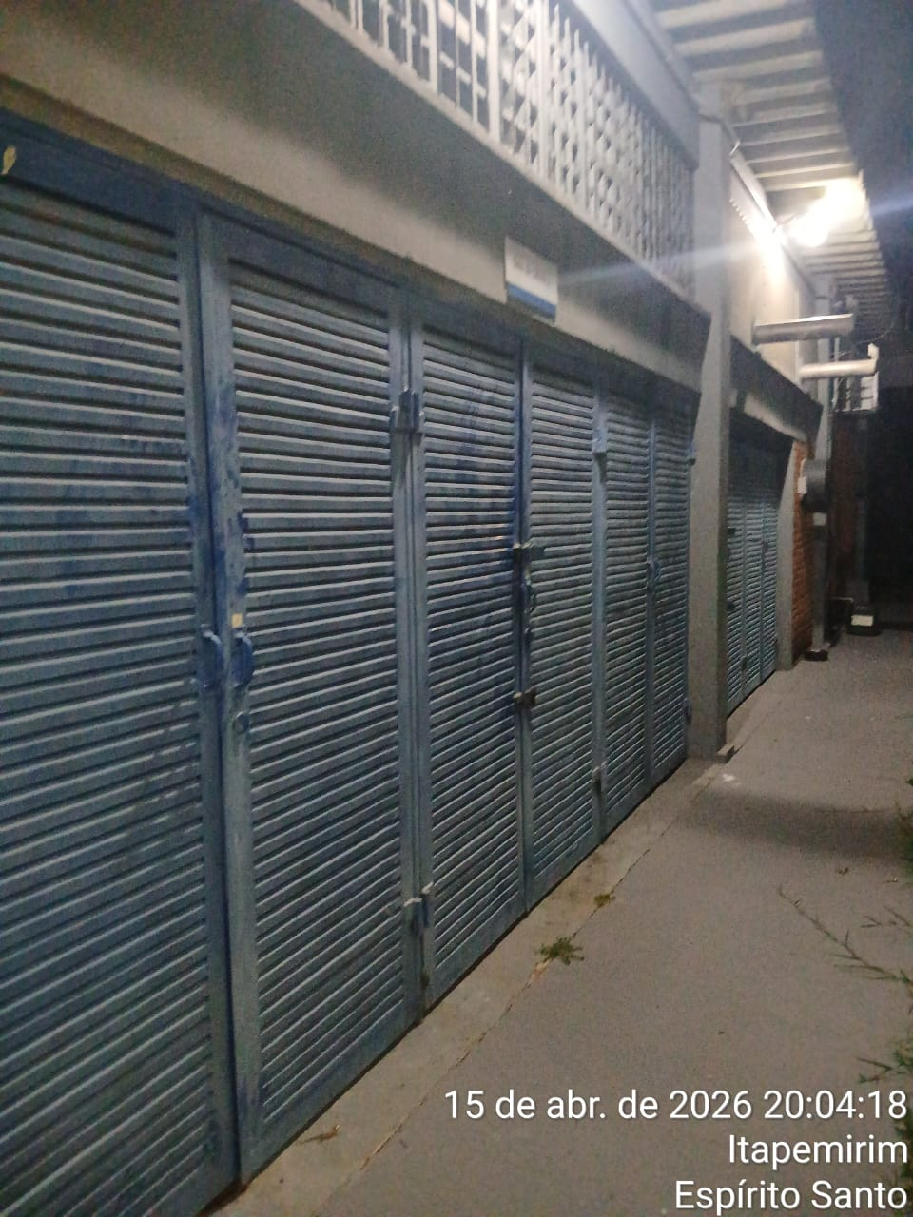 |  |  |  |  | 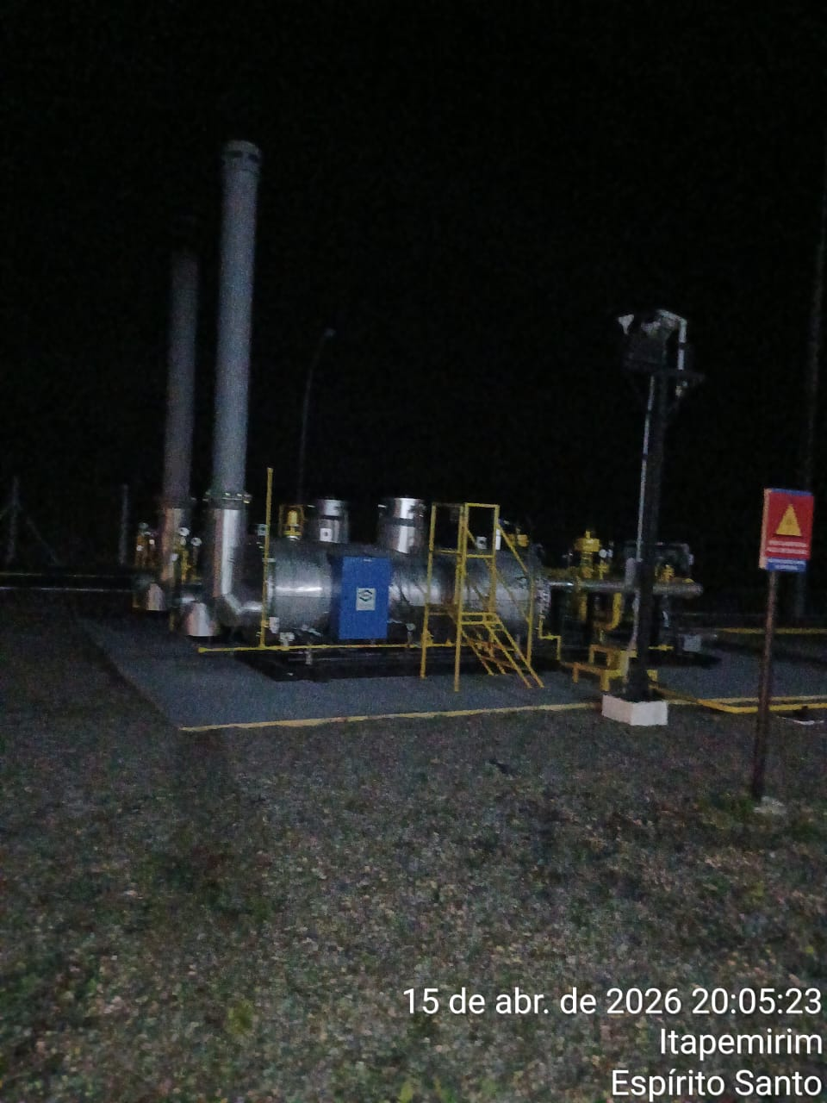
Imagem 01 - |  |  |  |  | Imagem 02 -
11 de out 2025
11 de out 2025
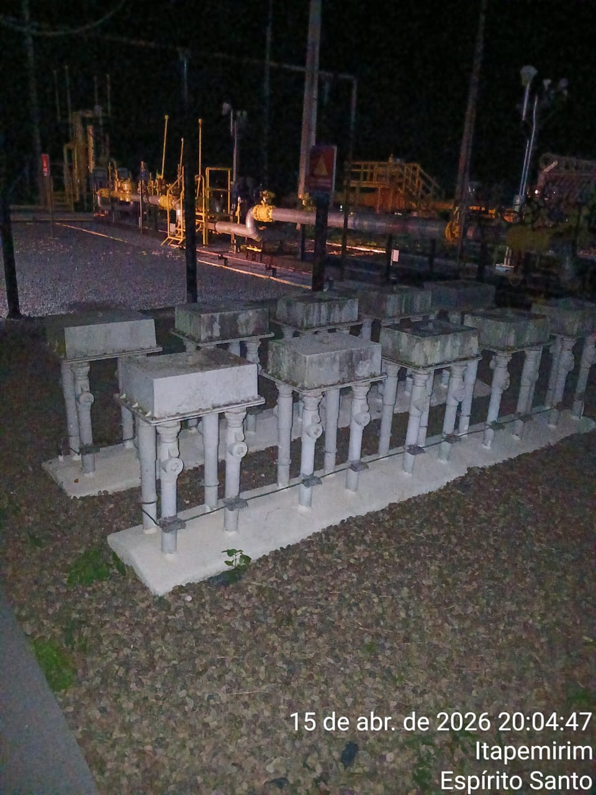 |  |  |  |  | 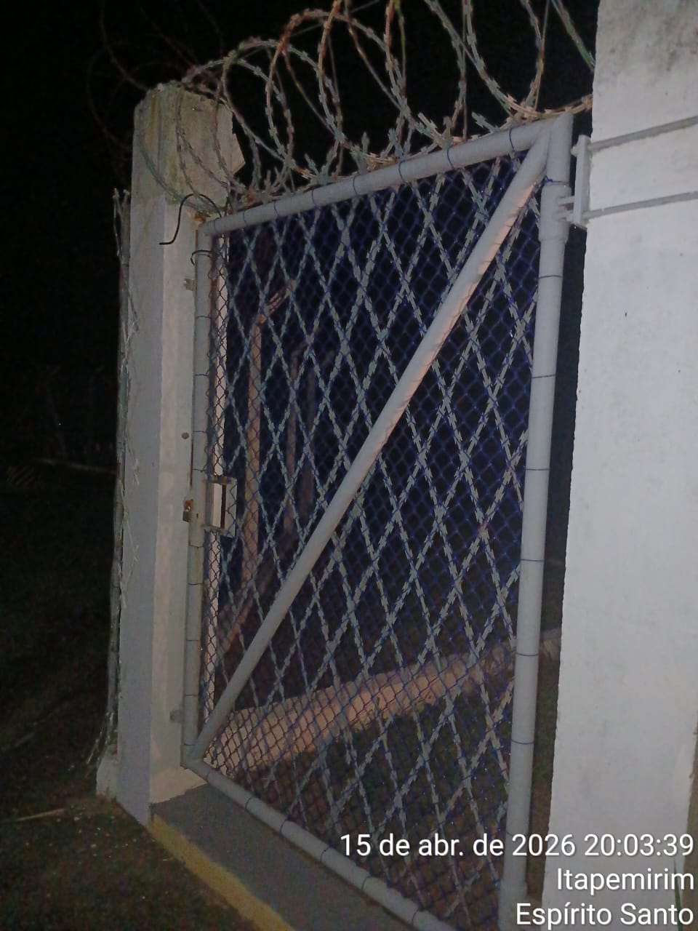
Imagem 03 - |  |  |  |  | Imagem 04 -
CHEGADA NA UNIDADE | TEMPO DE PERMANÊNCIA |  | SAÍDA DA UNIDADE |  | CHEGADA NA UNIDADE |  | TEMPO DE PERMANÊNCIA | SAÍDA DA UNIDADE
20:00:00 | 0:30:00 |  | 20:30:00 |  |  |  | 0:00:00
EQUIPE DE RONDA |  | RESPONSÁVEL PELA TRANSCRIÇÃO |  |  | RESPONSÁVEL PELA FISCALIZAÇÃO ESOM
JOÃO VICTOR E ADIELTON |  | RICARDO OLIVEIRA - GERENTE DE OPERAÇÕES - GRUPO PRIME

16_04
RELATÓRIO DIÁRIO DE RONDAS -TAG ITAPEMIRIM

DATA: 16 de abril de 2026 - 06:00 as 18:00
CLIENTE |  |  |  | Nº do Contrato |  | CONTRATADA
ESOM – Engie Soluções de Operação e Manutenção | RDO - |  |  | AC380ESOM |  | V F S SISTEMA ELETRÔNICO DE ALARME LTDA
1. DESCRIÇÃO (ÕES) DA(S) OCORRÊNCIA(S):
1ª Ronda: Informo que às 10:40 hrs chegamos na Tag de Itapemirim onde realizamos a vistoria nos setores, portas e cadeados e ar-condicionado funcionando s/alterações. Sala das baterias com portas e cadeado s/alterações. Realizadas vistorias em todo perímetro interno e externo dos cercados. 2ª Ronda:
2- PARALISAÇÕES (DURAÇÃO E MOTIVO)

3- REGISTRO FOTOGRÁFICO
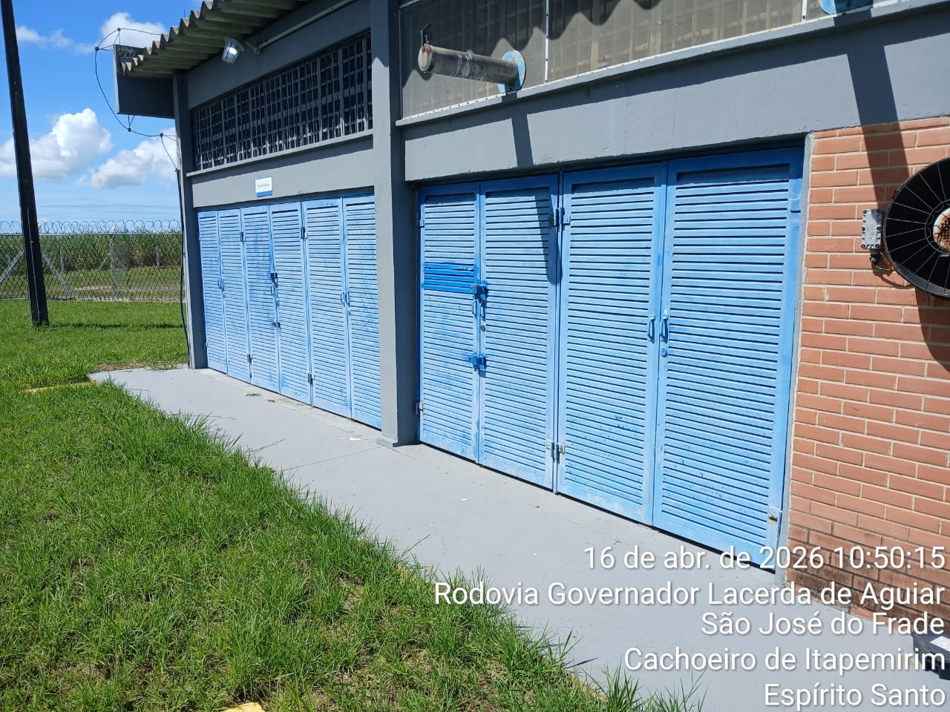 |  |  |  |  | 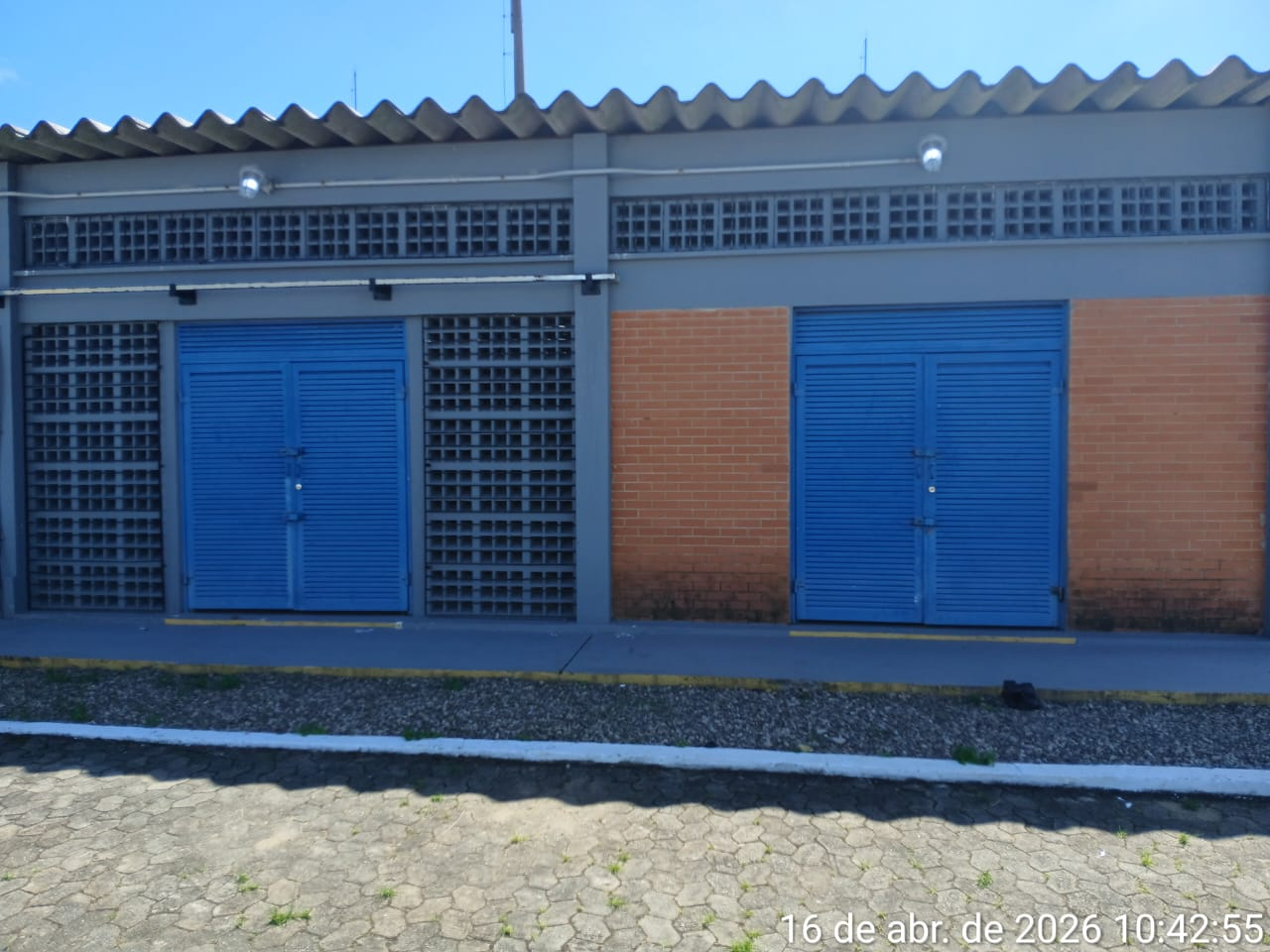
Imagem 01 - |  |  |  |  | Imagem 02 -
 |  |  |  |  | 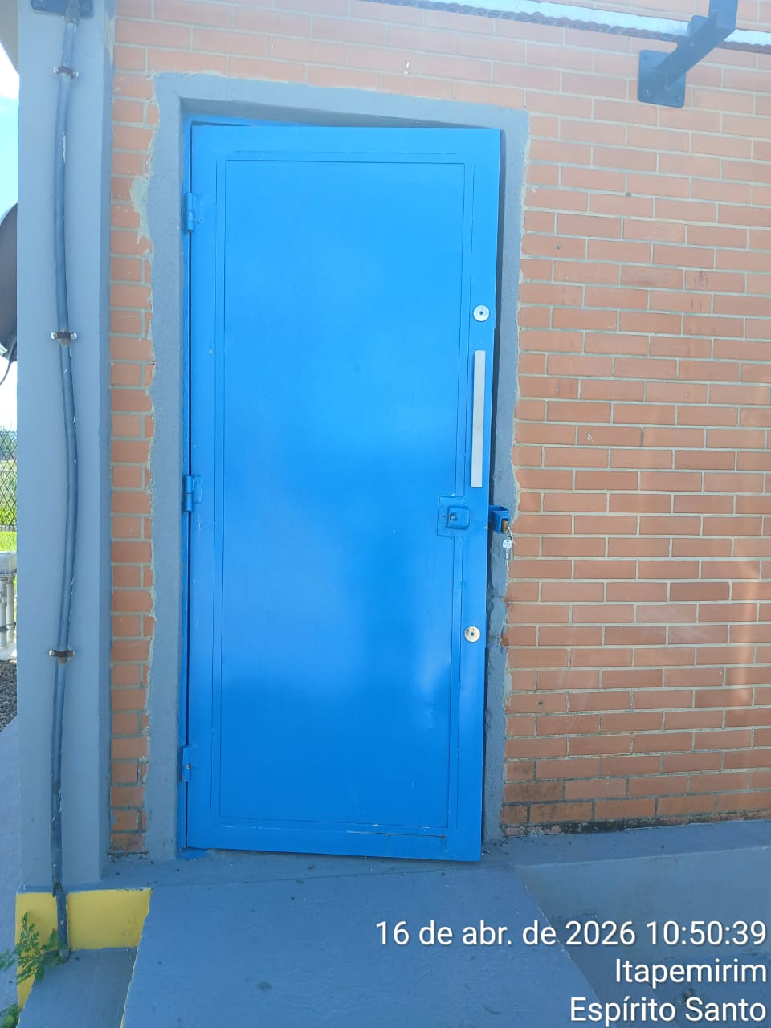
Imagem 03 - |  |  |  |  | Imagem 04 -
CHEGADA NA UNIDADE | TEMPO DE PERMANÊNCIA |  | SAÍDA DA UNIDADE |  | CHEGADA NA UNIDADE |  | TEMPO DE PERMANÊNCIA | SAÍDA DA UNIDADE
10:40:00 | 0:30:00 |  | 11:10:00 |  |  |  | 0:00:00
EQUIPE DE RONDA |  | RESPONSÁVEL PELA TRANSCRIÇÃO |  |  | RESPONSÁVEL PELA FISCALIZAÇÃO ESOM
JOÃO VICTOR E ADIELTON |  | RICARDO OLIVEIRA - GERENTE DE OPERAÇÕES - GRUPO PRIME

17_04
RELATÓRIO DIÁRIO DE RONDAS - TAG ITAPEMIRIM

DATA: 17 de abril de 2026 - 18:00 às 06:00
CLIENTE |  |  |  | Nº do Contrato |  | CONTRATADA
ESOM – Engie Soluções de Operação e Manutenção | RDO |  |  | AC380ESOM |  | V F S SISTEMA ELETRÔNICO DE ALARME LTDA
1. DESCRIÇÃO (ÕES) DA(S) OCORRÊNCIA(S):
1ª Ronda: Informo que às 21:45 hrs chegamos na Tag de Itapemirim onde realizamos a vistoria nos setores, portas e cadeados e ar-condicionado funcionando s/alterações. Sala das baterias com portas e cadeado s/alterações. Realizadas vistorias em todo perímetro interno e externo dos cercados. 2ª Ronda:
2- PARALISAÇÕES (DURAÇÃO E MOTIVO)

3- REGISTRO FOTOGRÁFICO
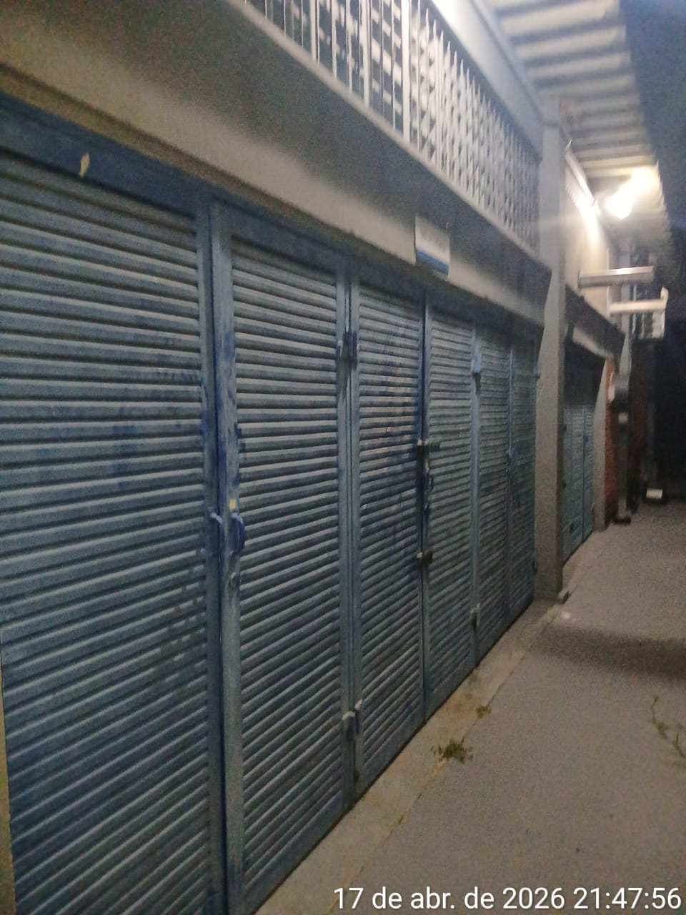 |  |  |  |  | 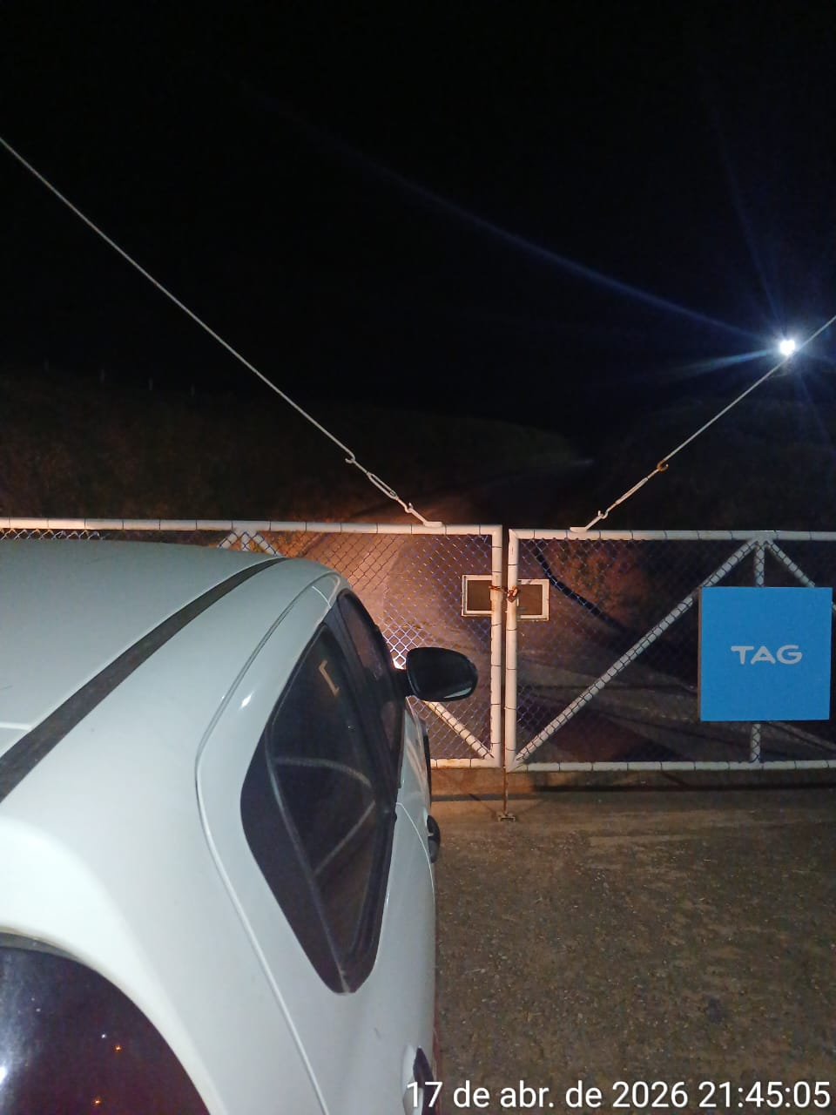
Imagem 01 - |  |  |  |  | Imagem 02 -
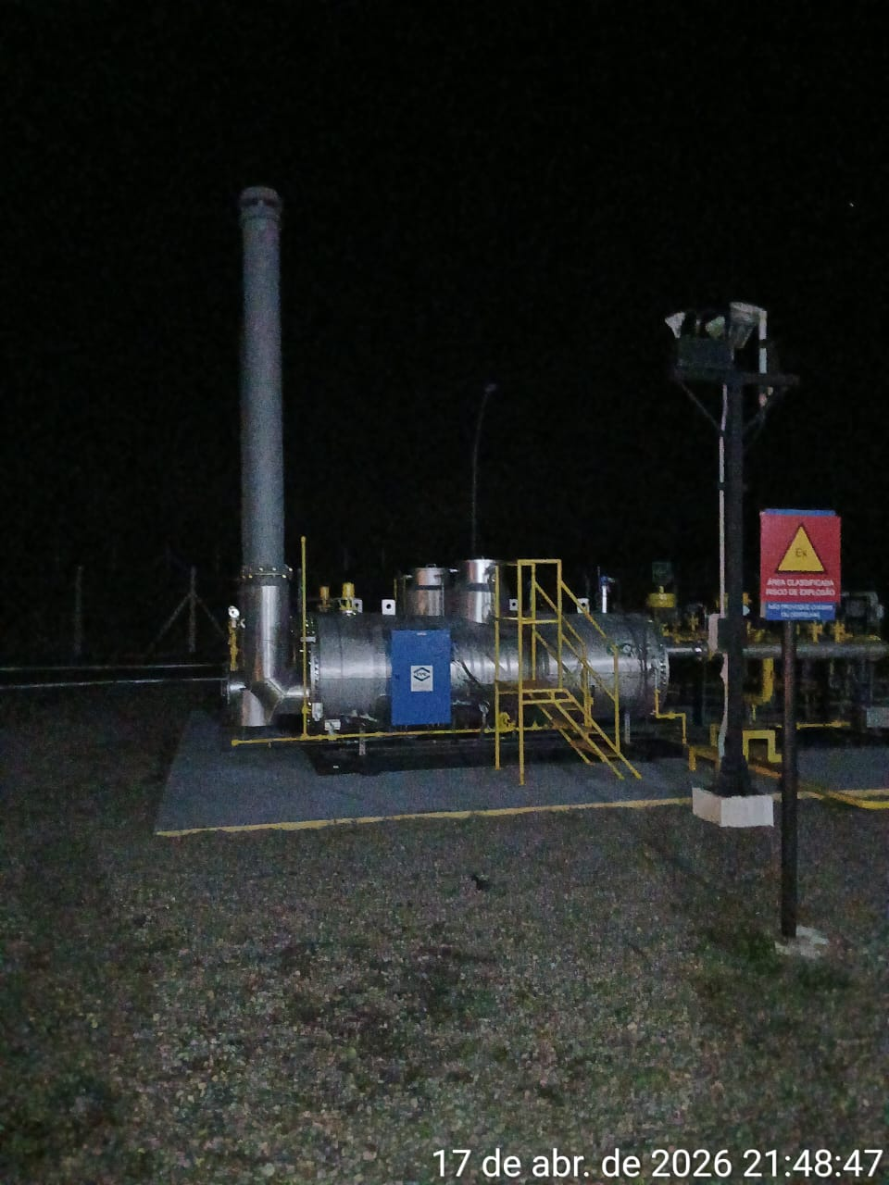 |  |  |  |  | 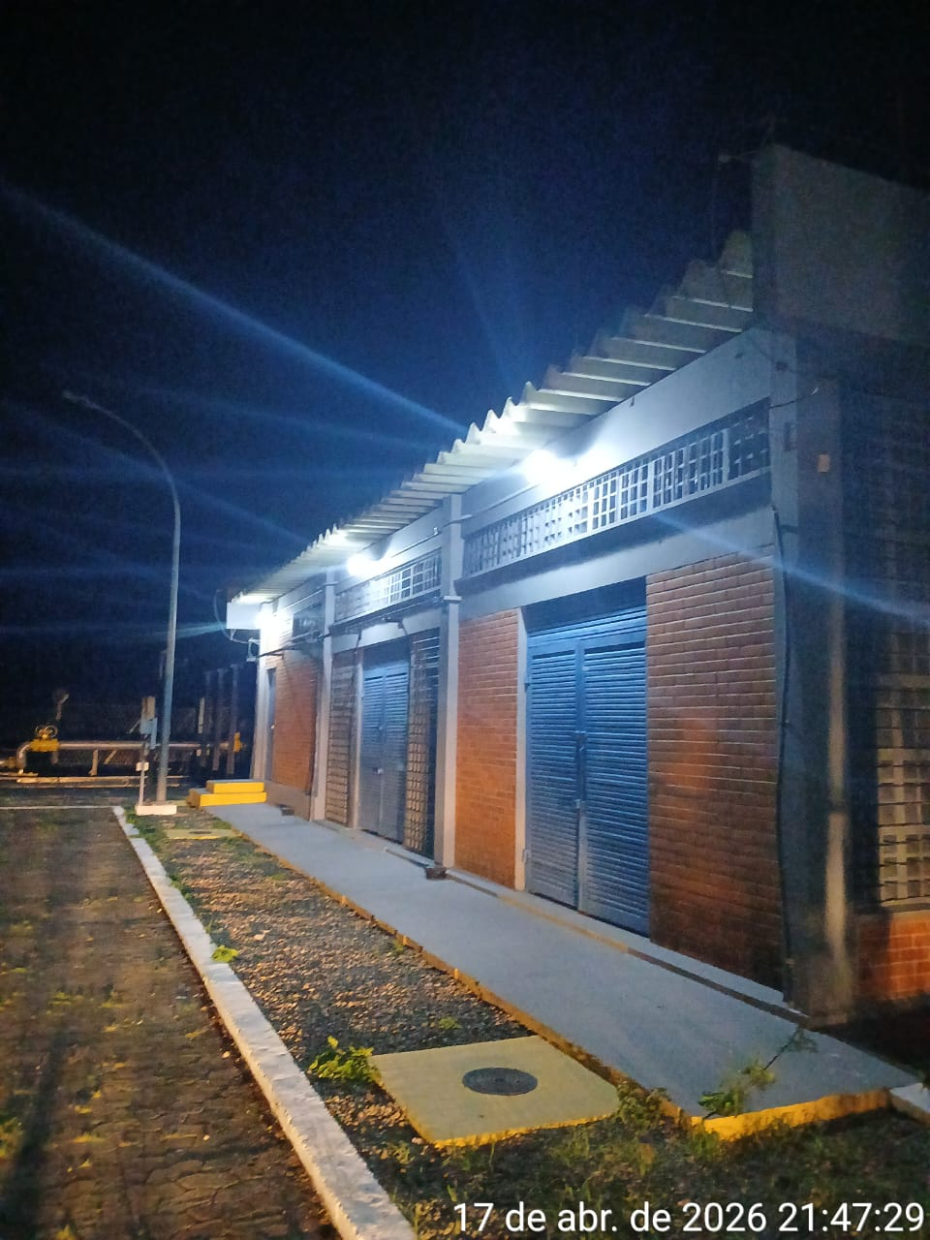
Imagem 03 - |  |  |  |  | Imagem 05 -
CHEGADA NA UNIDADE | TEMPO DE PERMANÊNCIA |  | SAÍDA DA UNIDADE |  | CHEGADA NA UNIDADE |  | TEMPO DE PERMANÊNCIA | SAÍDA DA UNIDADE
21:45:00 | 0:30:00 |  | 22:15:00 |  |  |  | 0:00:00
EQUIPE DE RONDA |  | RESPONSÁVEL PELA TRANSCRIÇÃO |  |  | RESPONSÁVEL PELA FISCALIZAÇÃO ESOM
ROGÉRIO E EDUARDO |  | RICARDO OLIVEIRA - GERENTE DE OPERAÇÕES - GRUPO PRIME

18_04
RELATÓRIO DIÁRIO DE RONDAS - TAG ITAPEMIRIM

DATA: 18 de abril de 2026 - 06:00 às 18:00
CLIENTE |  |  |  | Nº do Contrato |  | CONTRATADA
ESOM – Engie Soluções de Operação e Manutenção | RDO - |  |  | AC380ESOM |  | V F S SISTEMA ELETRÔNICO DE ALARME LTDA
1. DESCRIÇÃO (ÕES) DA(S) OCORRÊNCIA(S):
1ª Ronda: Informo que às 12:47hrs chegamos na Tag de Itapemirim onde realizamos a vistoria nos setores, portas e cadeados e ar-condicionado funcionando s/alterações. Sala das baterias com portas e cadeado s/alterações. Realizadas vistorias em todo perímetro interno e externo dos cercados. 2ª Ronda:
2- PARALISAÇÕES (DURAÇÃO E MOTIVO)

3- REGISTRO FOTOGRÁFICO
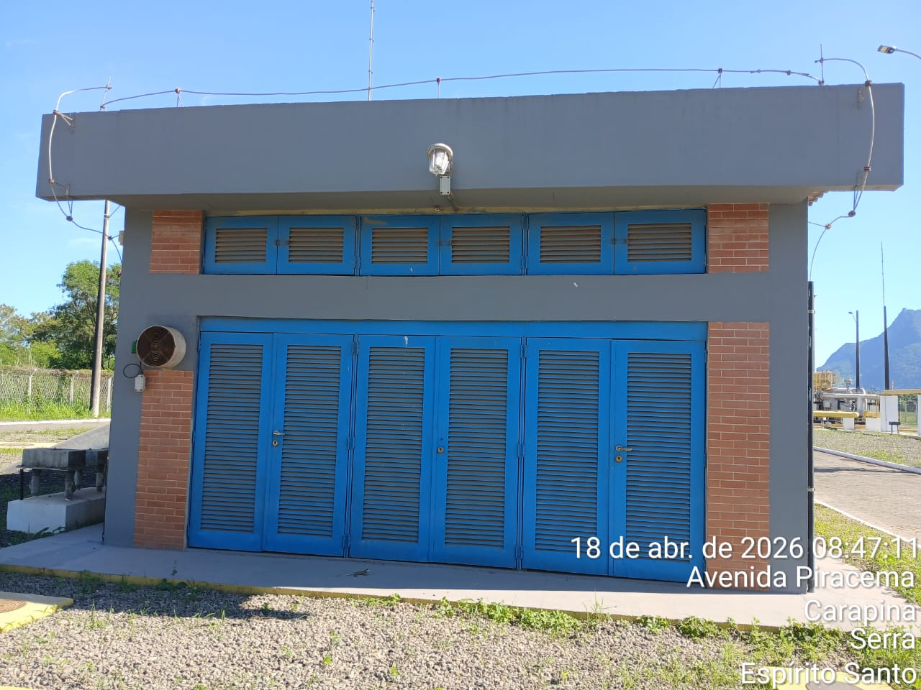 |  |  |  |  | 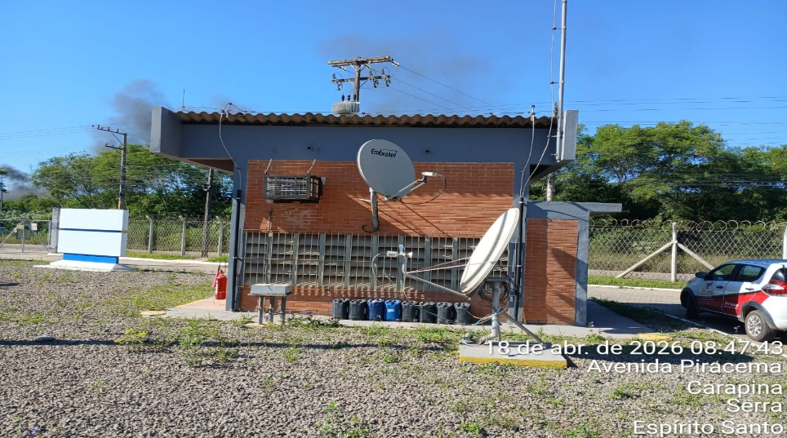
Imagem 01 - |  |  |  |  | Imagem 02 -
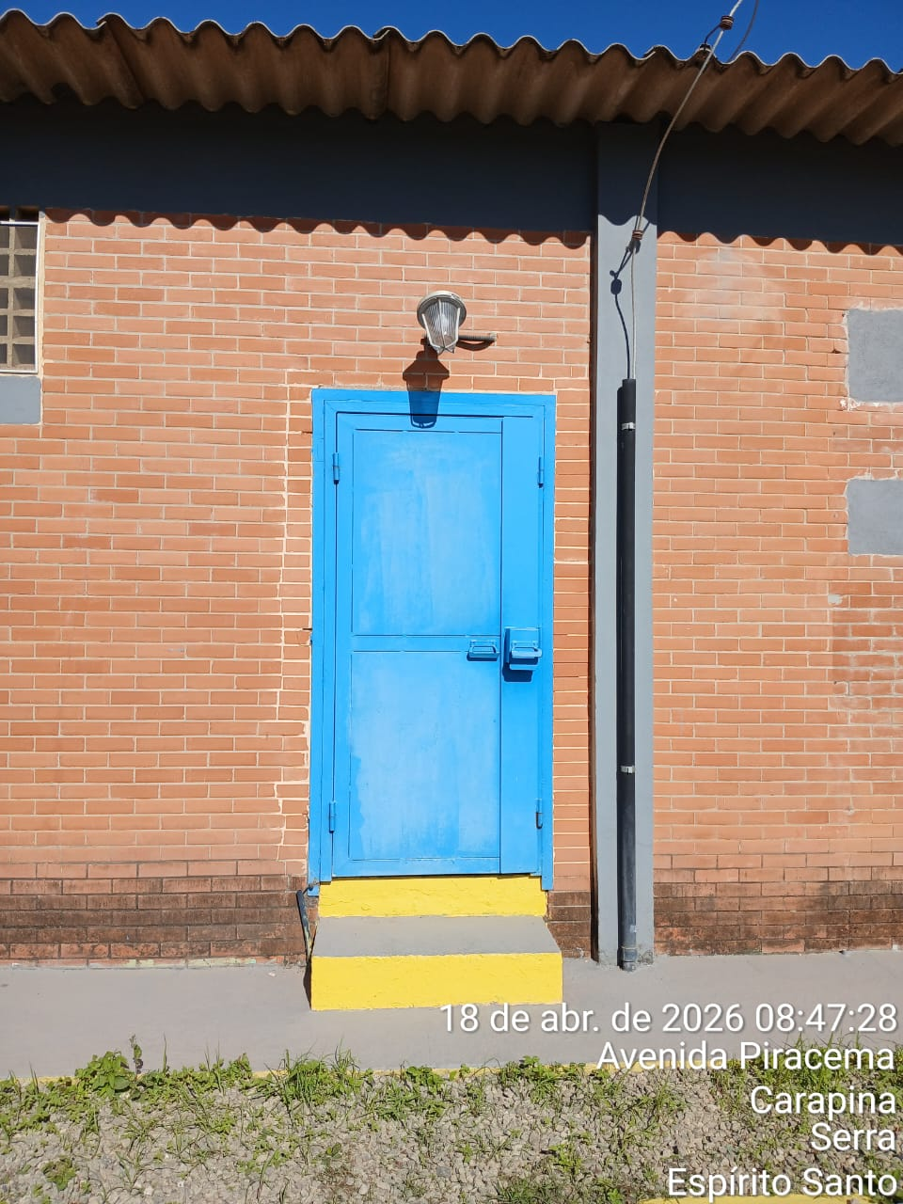 |  |  |  |  | 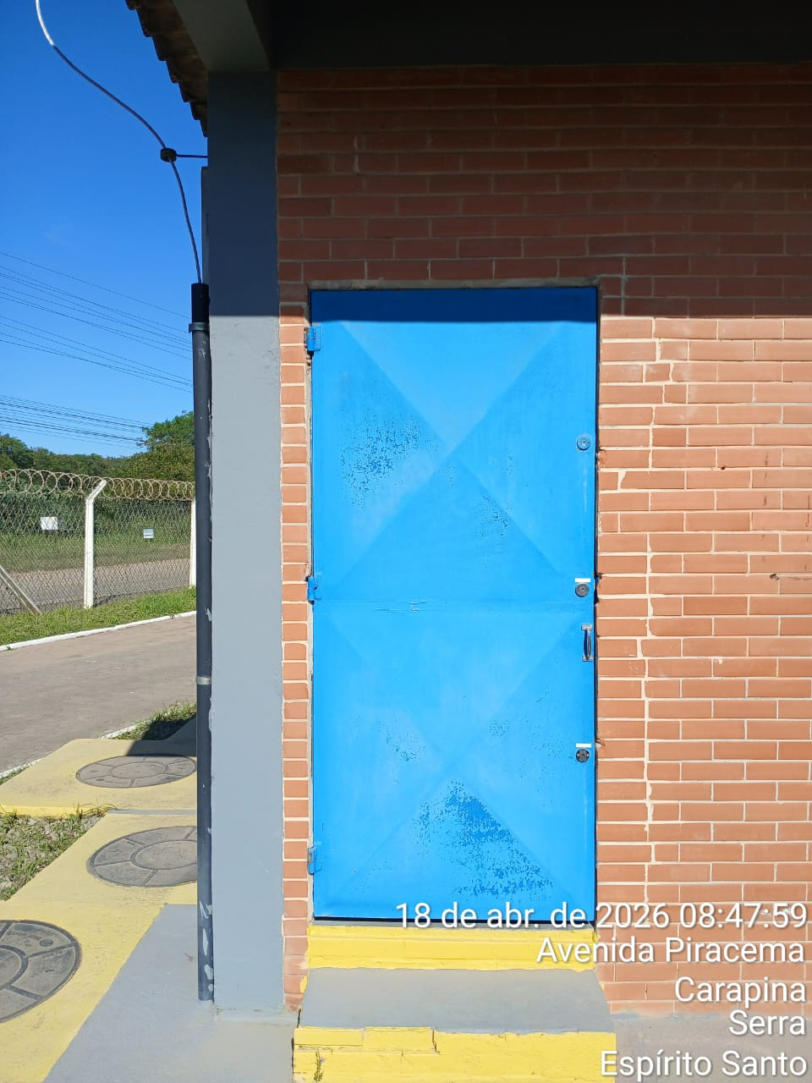
Imagem 03 - |  |  |  |  | Imagem 05 -
CHEGADA NA UNIDADE | TEMPO DE PERMANÊNCIA |  | SAÍDA DA UNIDADE |  | CHEGADA NA UNIDADE |  | TEMPO DE PERMANÊNCIA | SAÍDA DA UNIDADE
12:47:00 | 0:30:00 |  | 13:17:00 |  |  |  | 0:00:00
EQUIPE DE RONDA |  | RESPONSÁVEL PELA TRANSCRIÇÃO |  |  | RESPONSÁVEL PELA FISCALIZAÇÃO ESOM
JOÃO VICTOR E ADIELTON |  | RICARDO OLIVEIRA - GERENTE DE OPERAÇÕES - GRUPO PRIME

19_04
RELATÓRIO DIÁRIO DE RONDAS - TAG ITAPEMIRIM

DATA: 19 de abril de 2026 - 18:00 às 06:00
CLIENTE |  |  |  | Nº do Contrato |  | CONTRATADA
ESOM – Engie Soluções de Operação e Manutenção | RDO |  |  | AC380ESOM |  | V F S SISTEMA ELETRÔNICO DE ALARME LTDA
1. DESCRIÇÃO (ÕES) DA(S) OCORRÊNCIA(S):
1ª Ronda: Informo que às 23:00 hrs chegamos na Tag de Itapemirim onde realizamos a vistoria nos setores, portas e cadeados e ar-condicionado funcionando s/alterações. Sala das baterias com portas e cadeado s/alterações. Realizadas vistorias em todo perímetro interno e externo dos cercados. 2ª Ronda:
2- PARALISAÇÕES (DURAÇÃO E MOTIVO)

3- REGISTRO FOTOGRÁFICO
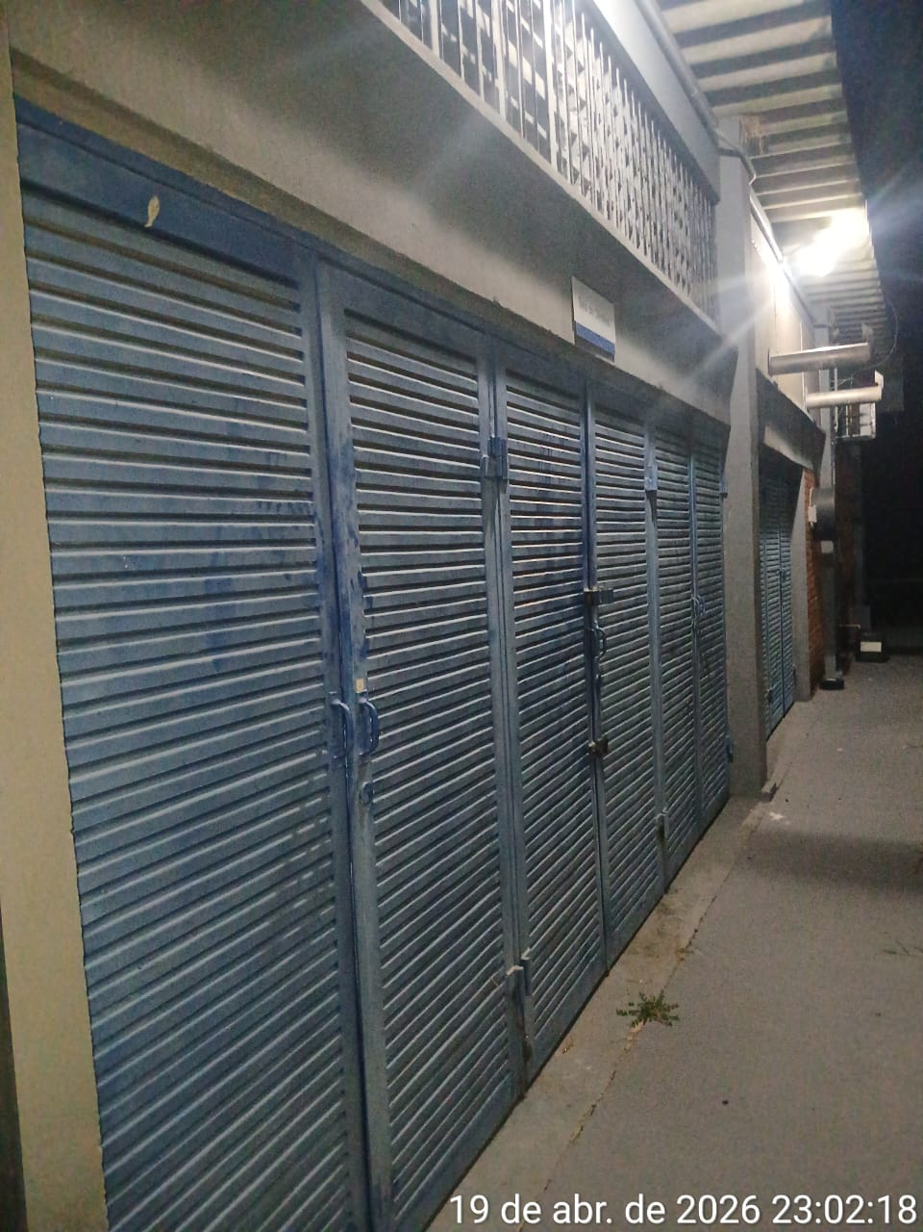 |  |  |  |  | 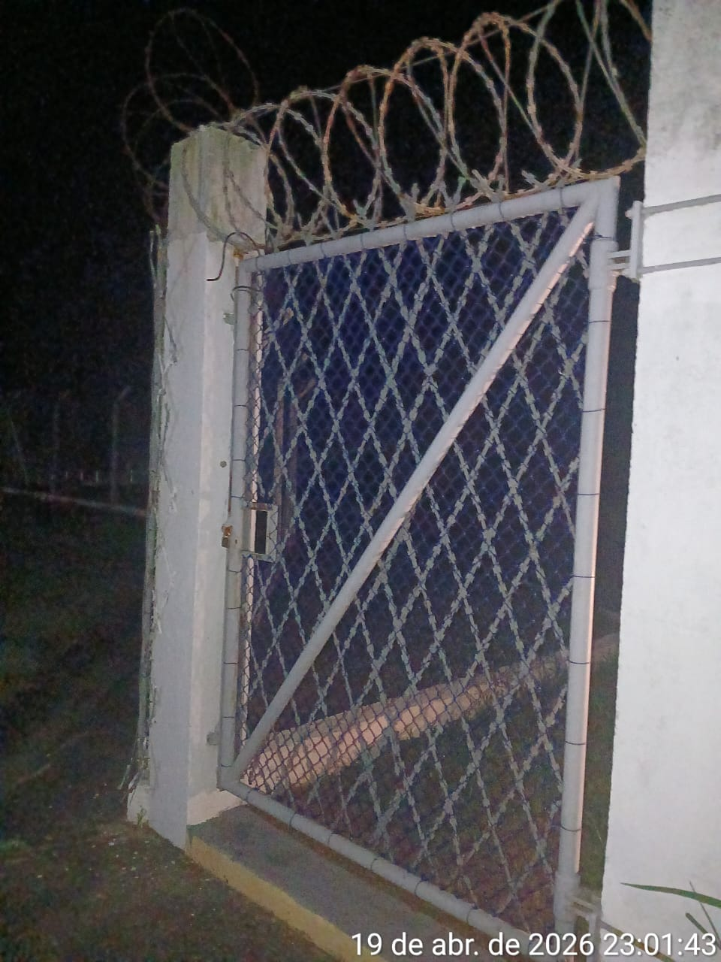
Imagem 01 - |  |  |  |  | Imagem 02 -
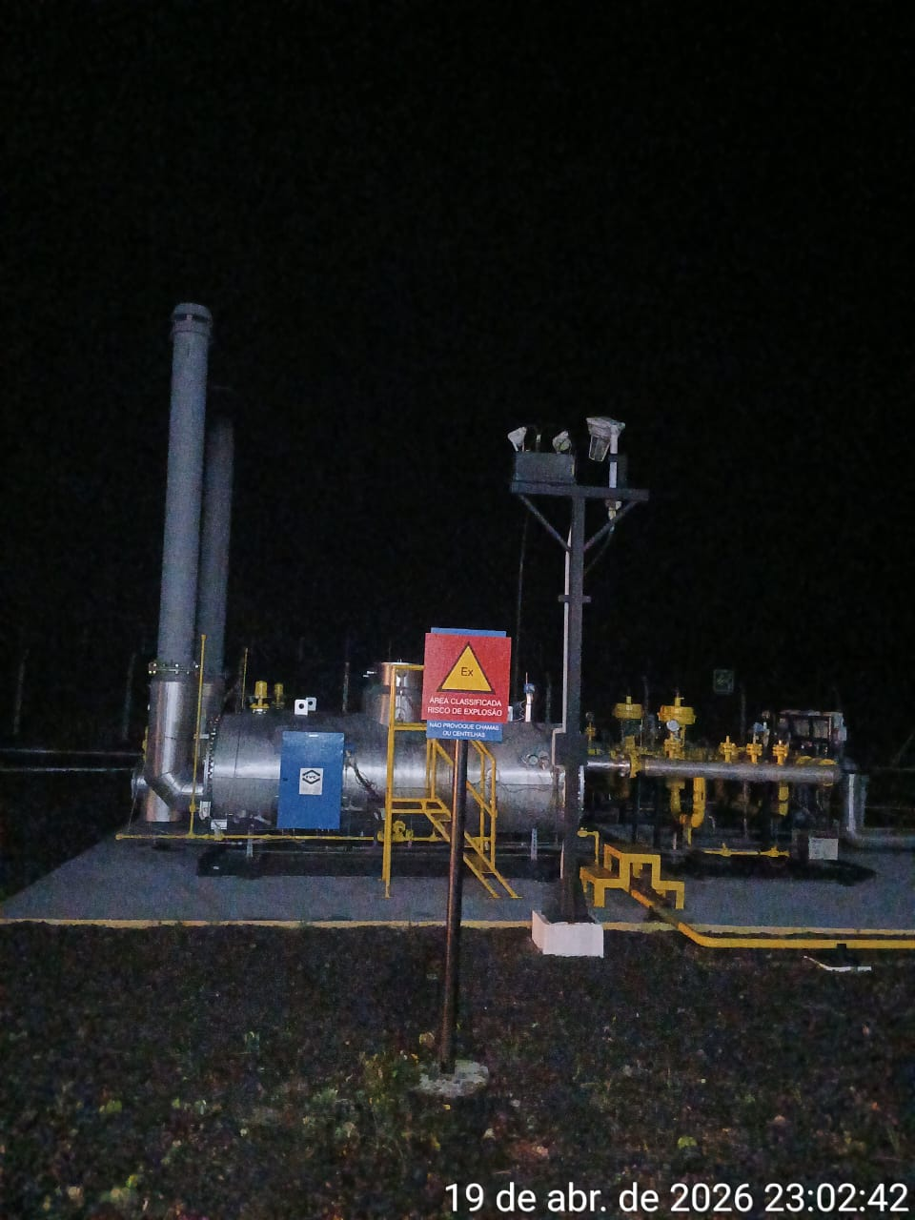 |  |  |  |  | 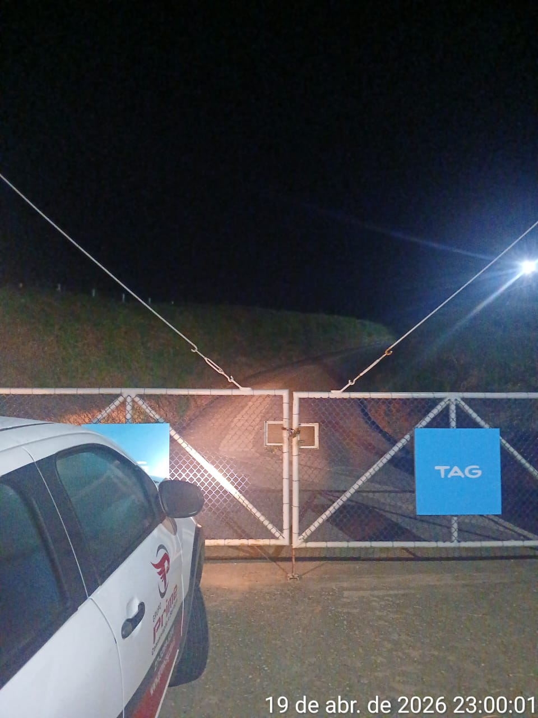
Imagem 03 - |  |  |  |  | Imagem 05 -
CHEGADA NA UNIDADE | TEMPO DE PERMANÊNCIA |  | SAÍDA DA UNIDADE |  | CHEGADA NA UNIDADE |  | TEMPO DE PERMANÊNCIA | SAÍDA DA UNIDADE
23:00:00 | 0:30:00 |  | 23:30:00 |  |  |  | 0:00:00
EQUIPE DE RONDA |  | RESPONSÁVEL PELA TRANSCRIÇÃO |  |  | RESPONSÁVEL PELA FISCALIZAÇÃO ESOM
ROGÉRIO E EDUARDO |  | RICARDO OLIVEIRA - GERENTE DE OPERAÇÕES - GRUPO PRIME

20_04
RELATÓRIO DIÁRIO DE RONDAS - TAG ITAPEMIRIM

DATA: 20 de abril de 2026 - 06:00 as 18:00
CLIENTE |  |  |  | Nº do Contrato |  | CONTRATADA
ESOM – Engie Soluções de Operação e Manutenção | RDO - |  |  | AC380ESOM |  | V F S SISTEMA ELETRÔNICO DE ALARME LTDA
1. DESCRIÇÃO (ÕES) DA(S) OCORRÊNCIA(S):
1ª Ronda: Informo que às 10:20 hrs chegamos na Tag de Itapemirim onde realizamos a vistoria nos setores, portas e cadeados e ar-condicionado funcionando s/alterações. Sala das baterias com portas e cadeado s/alterações. Realizadas vistorias em todo perímetro interno e externo dos cercados. 2ª Ronda:
2- PARALISAÇÕES (DURAÇÃO E MOTIVO)

3- REGISTRO FOTOGRÁFICO
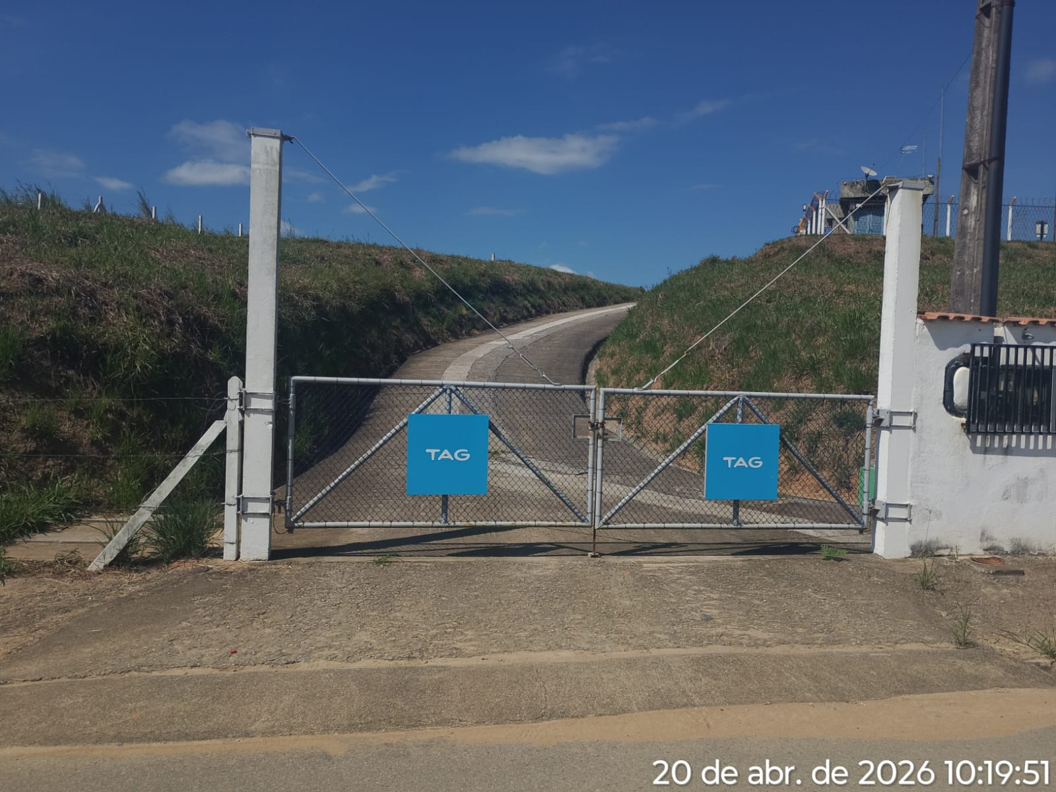 |  |  |  |  | 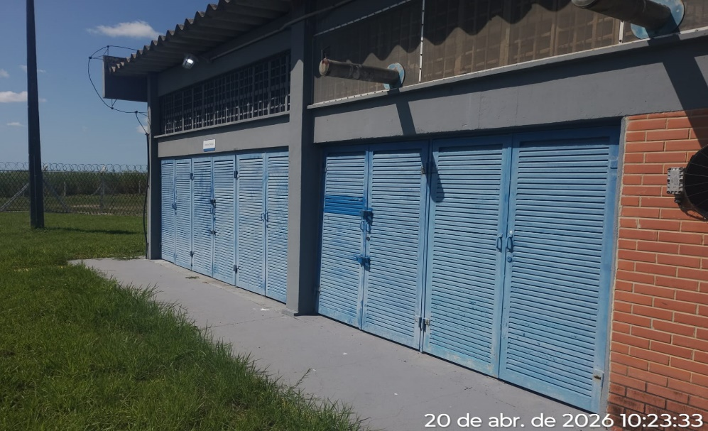
Imagem 01 - |  |  |  |  | Imagem 02 -
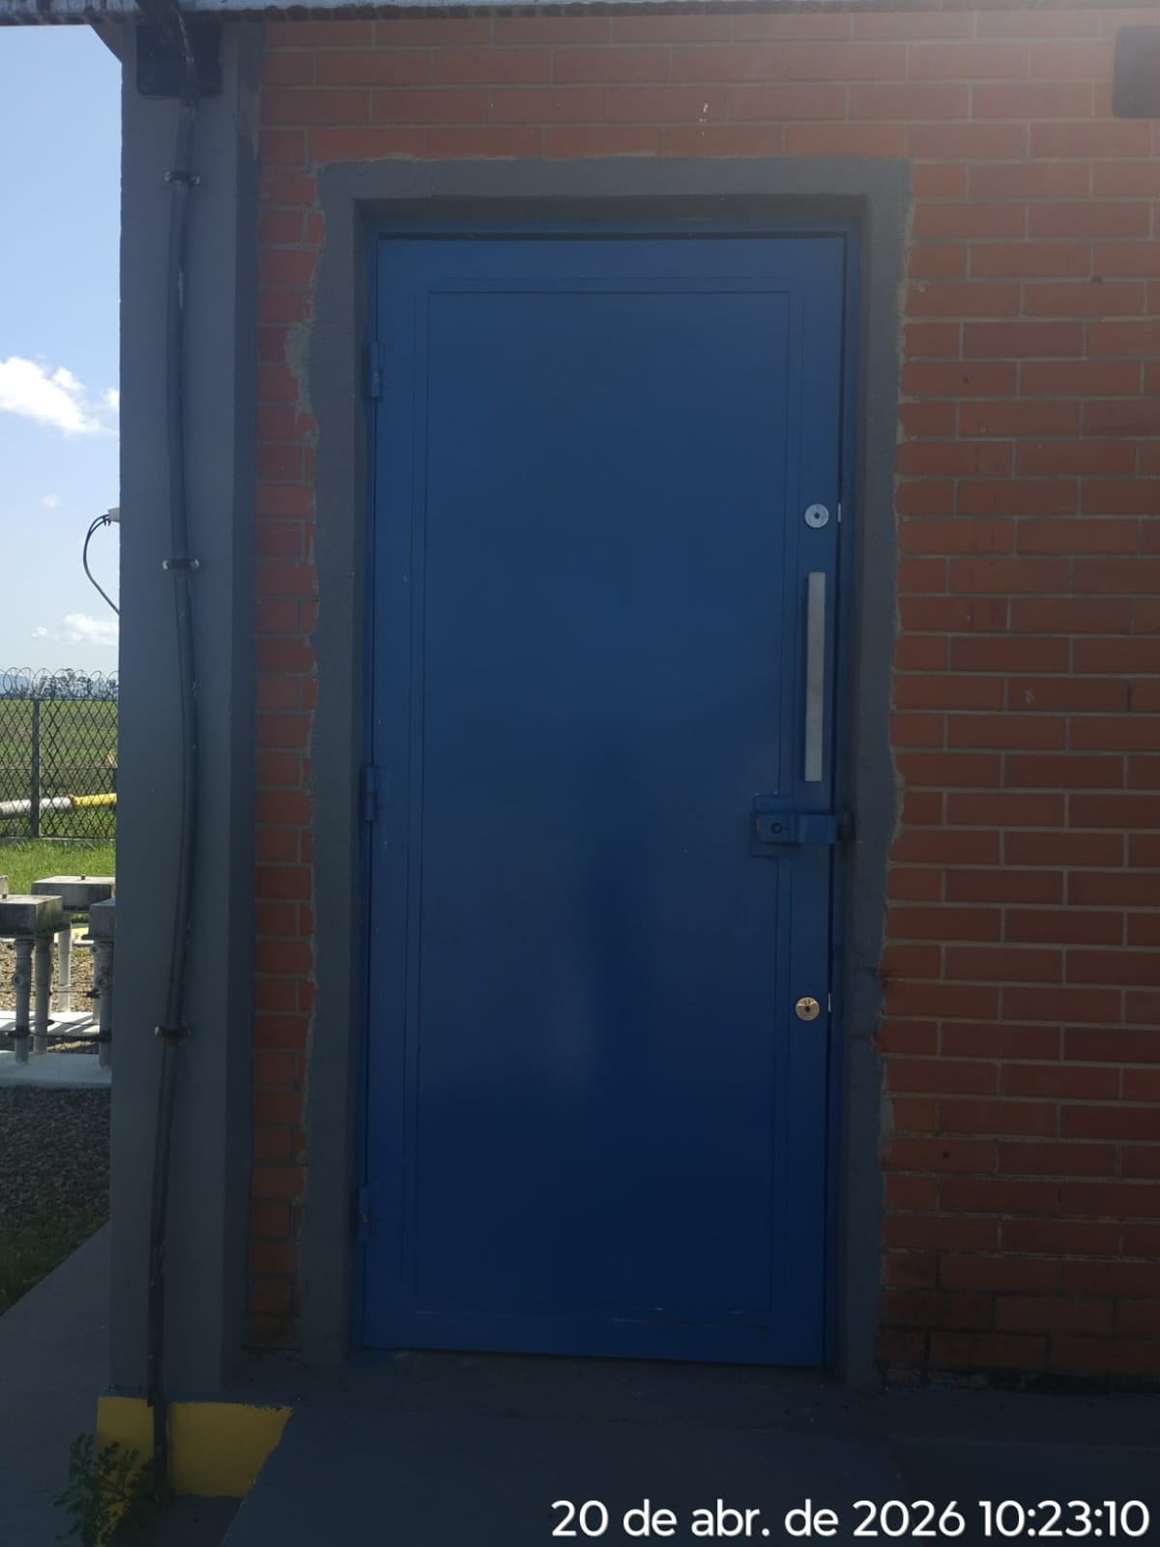 |  |  |  |  | 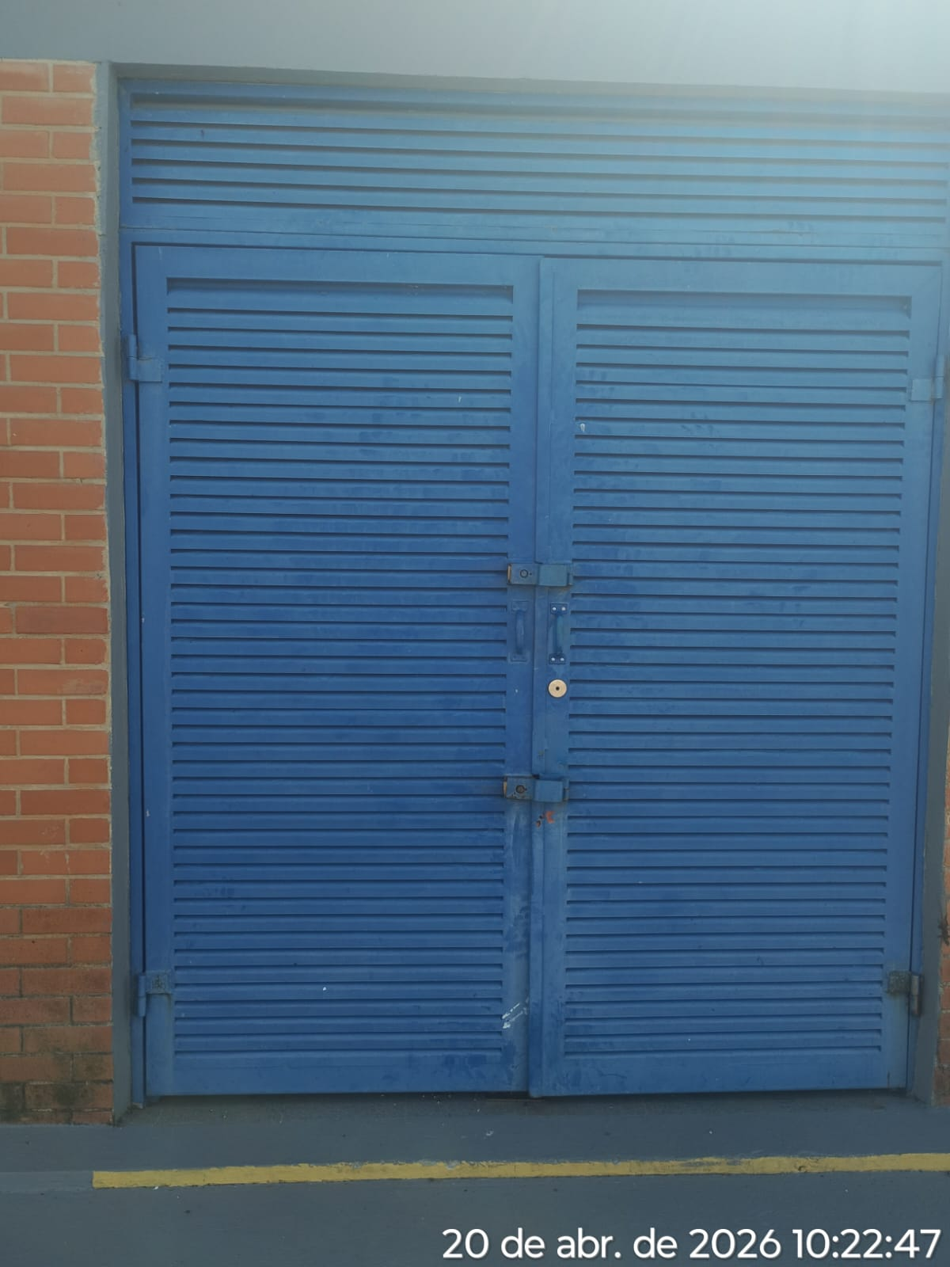
Imagem 03 - |  |  |  |  | Imagem 05 -
CHEGADA NA UNIDADE | TEMPO DE PERMANÊNCIA |  | SAÍDA DA UNIDADE |  | CHEGADA NA UNIDADE |  | TEMPO DE PERMANÊNCIA | SAÍDA DA UNIDADE
10:20:00 | 0:30:00 |  | 10:50:00 |  |  |  | 0:00:00
EQUIPE DE RONDA |  | RESPONSÁVEL PELA TRANSCRIÇÃO |  |  | RESPONSÁVEL PELA FISCALIZAÇÃO ESOM
JOÃO VICTOR E ADIELTON |  | RICARDO OLIVEIRA - GERENTE DE OPERAÇÕES - GRUPO PRIME

21_04
RELATÓRIO DIÁRIO DE RONDAS - TAG ITAPEMIRIM

DATA: 21 de abril de 2026 - 18:00 às 06:00
CLIENTE |  |  |  | Nº do Contrato |  | CONTRATADA
ESOM – Engie Soluções de Operação e Manutenção | RDO |  |  | AC380ESOM |  | V F S SISTEMA ELETRÔNICO DE ALARME LTDA
1. DESCRIÇÃO (ÕES) DA(S) OCORRÊNCIA(S):
1ª Ronda: Informo que às 20:19 hrs chegamos na Tag de Itapemirim onde realizamos a vistoria nos setores, portas e cadeados e ar-condicionado funcionando s/alterações. Sala das baterias com portas e cadeado s/alterações. Realizadas vistorias em todo perímetro interno e externo dos cercados. 2ª Ronda:
2- PARALISAÇÕES (DURAÇÃO E MOTIVO)

3- REGISTRO FOTOGRÁFICO
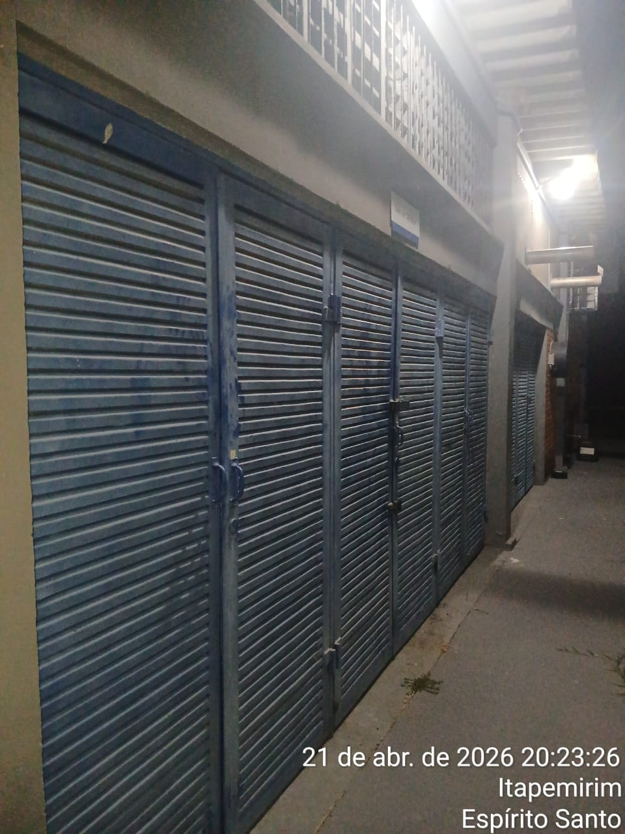 |  |  |  |  | 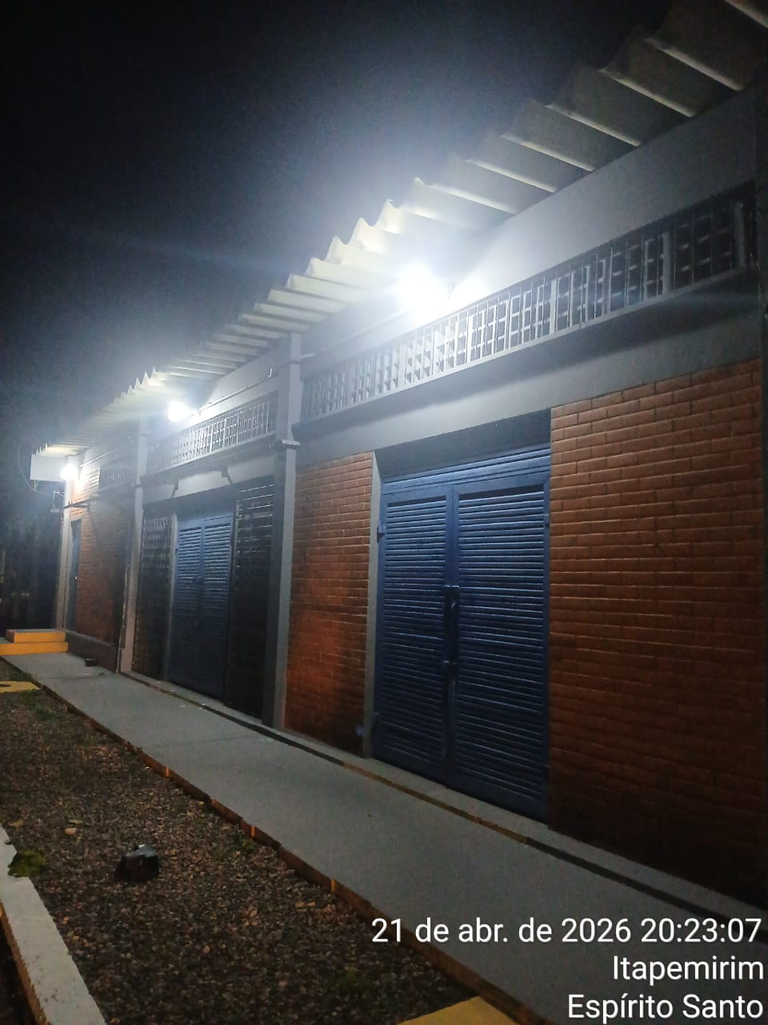
Imagem 01 - |  |  |  |  | Imagem 02 -
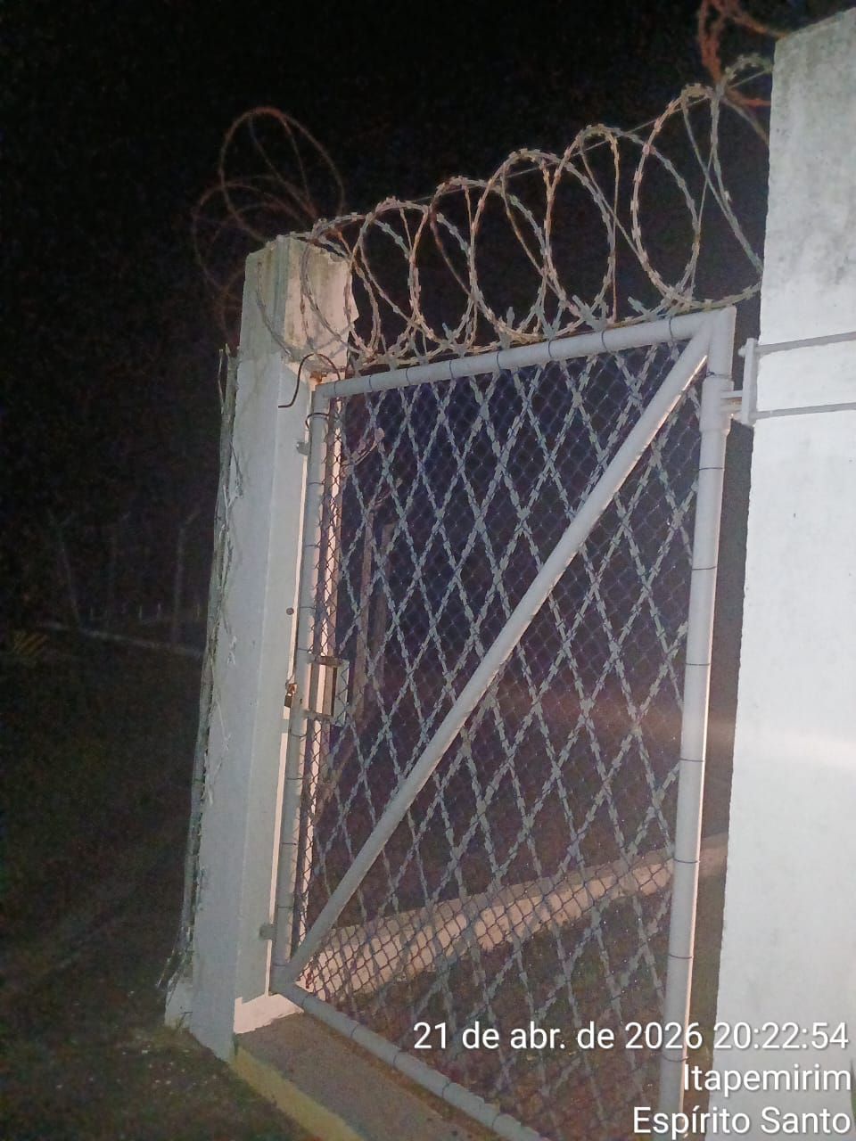 |  |  |  |  | 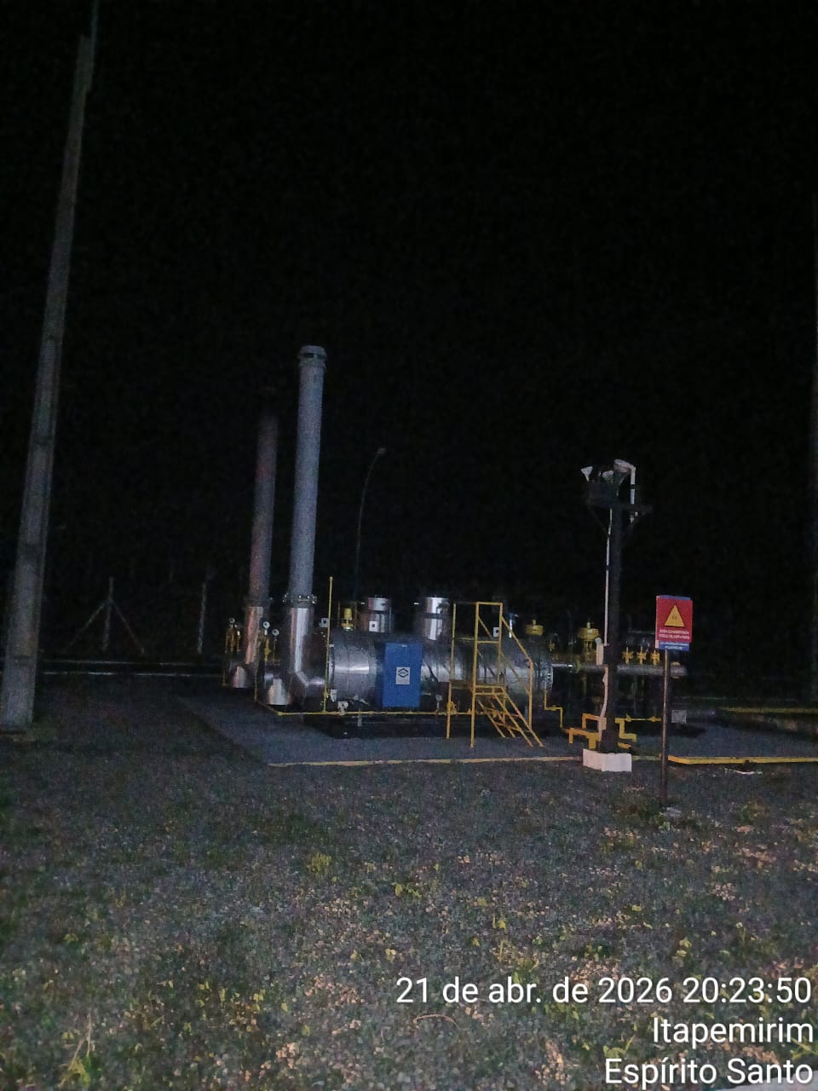
Imagem 03 - |  |  |  |  | Imagem 05 -
CHEGADA NA UNIDADE | TEMPO DE PERMANÊNCIA |  | SAÍDA DA UNIDADE |  | CHEGADA NA UNIDADE |  | TEMPO DE PERMANÊNCIA | SAÍDA DA UNIDADE
20:19:00 | 0:30:00 |  | 20:49:00 |  |  |  | 0:00:00
EQUIPE DE RONDA |  | RESPONSÁVEL PELA TRANSCRIÇÃO |  |  | RESPONSÁVEL PELA FISCALIZAÇÃO ESOM
ROGÉRIO E EDUARDO |  | RICARDO OLIVEIRA - GERENTE DE OPERAÇÕES - GRUPO PRIME

22_04
RELATÓRIO DIÁRIO DE RONDAS - TAG ITAPEMIRIM

DATA: 22 de abril de 2026 - 06:00 as 18:00
CLIENTE |  |  |  | Nº do Contrato |  | CONTRATADA
ESOM – Engie Soluções de Operação e Manutenção | RDO - |  |  | AC380ESOM |  | V F S SISTEMA ELETRÔNICO DE ALARME LTDA
1. DESCRIÇÃO (ÕES) DA(S) OCORRÊNCIA(S):
1ª Ronda: Informo que às 10:05hrs chegamos na Tag de Itapemirim onde realizamos a vistoria nos setores, portas e cadeados e ar-condicionado funcionando s/alterações. Sala das baterias com portas e cadeado s/alterações. Realizadas vistorias em todo perímetro interno e externo dos cercados. 2ª Ronda:
2- PARALISAÇÕES (DURAÇÃO E MOTIVO)

3- REGISTRO FOTOGRÁFICO
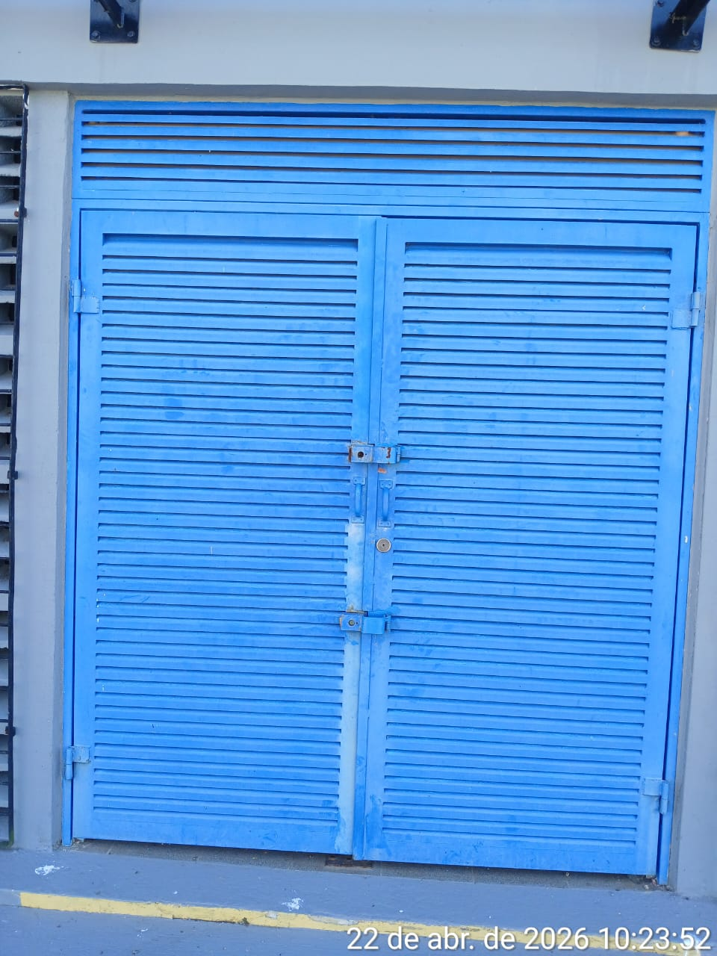 |  |  |  |  | 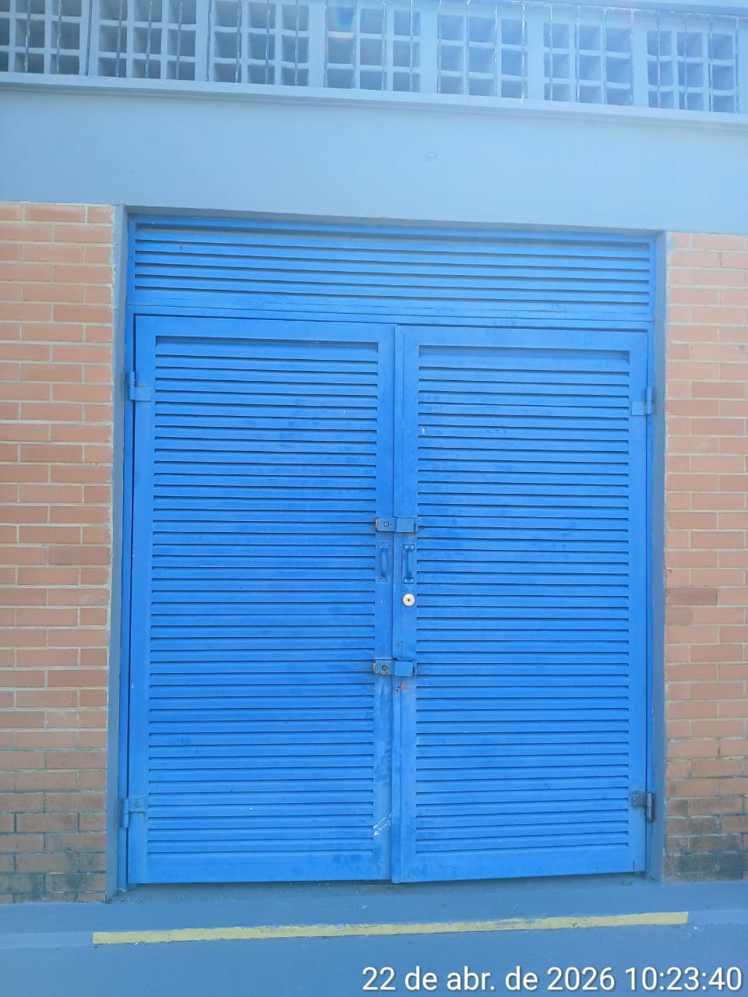
Imagem 01 - |  |  |  |  | Imagem 02 -
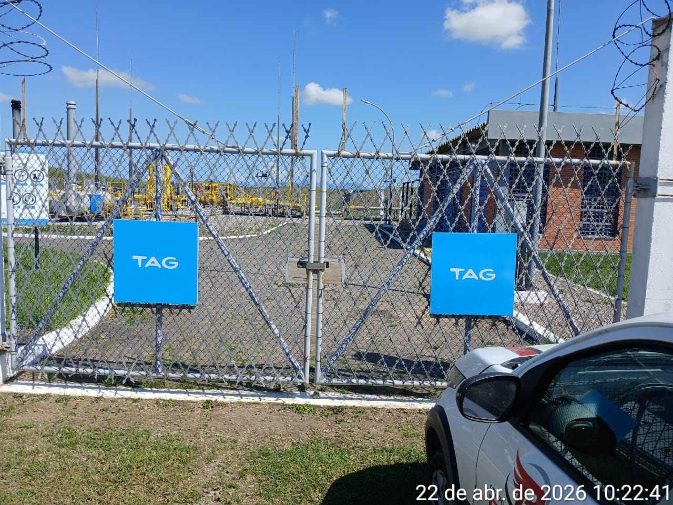 |  |  |  |  | 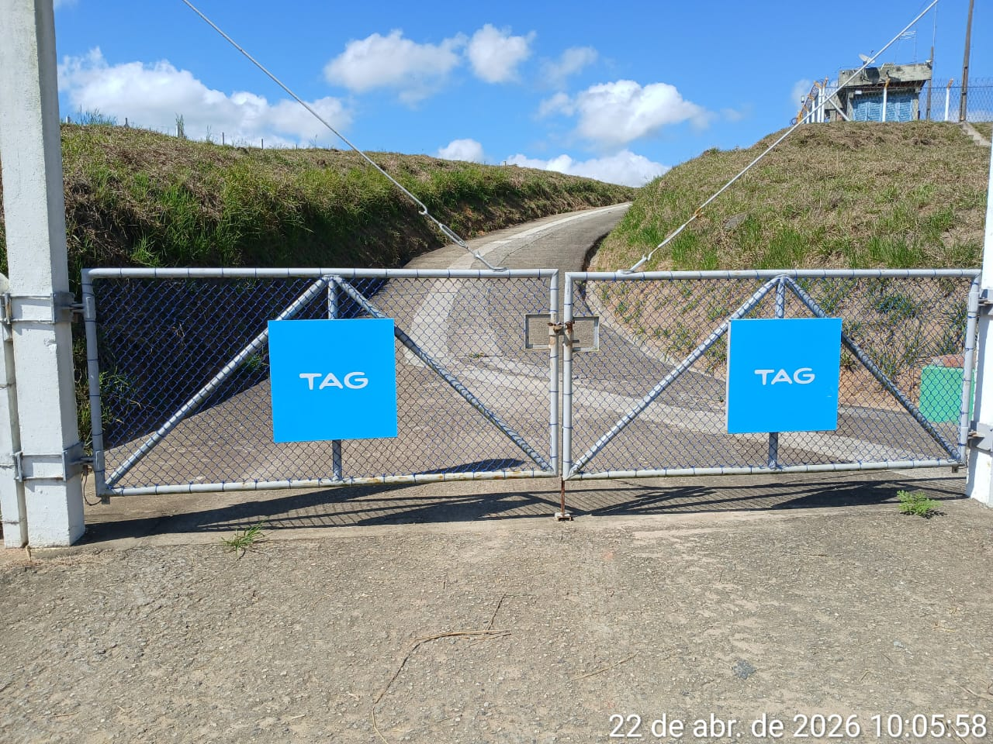
Imagem 03 - |  |  |  |  | Imagem 05 -
CHEGADA NA UNIDADE | TEMPO DE PERMANÊNCIA |  | SAÍDA DA UNIDADE |  | CHEGADA NA UNIDADE |  | TEMPO DE PERMANÊNCIA | SAÍDA DA UNIDADE
10:05:00 | 0:30:00 |  | 10:35:00 |  |  |  | 0:00:00
EQUIPE DE RONDA |  | RESPONSÁVEL PELA TRANSCRIÇÃO |  |  | RESPONSÁVEL PELA FISCALIZAÇÃO ESOM
JOÃO VICTOR E ADIELTON |  | RICARDO OLIVEIRA - GERENTE DE OPERAÇÕES - GRUPO PRIME

23_04
RELATÓRIO DIÁRIO DE RONDAS - TAG ITAPEMIRIM

DATA: 23 de abril de 2026 - 18:00 às 06:00
CLIENTE |  |  |  | Nº do Contrato |  | CONTRATADA
ESOM – Engie Soluções de Operação e Manutenção | RDO - |  |  | AC380ESOM |  | V F S SISTEMA ELETRÔNICO DE ALARME LTDA
1. DESCRIÇÃO (ÕES) DA(S) OCORRÊNCIA(S):
1ª Ronda: Informo que às 21:30 hrs chegamos na Tag de Itapemirim onde realizamos a vistoria nos setores, portas e cadeados e ar-condicionado funcionando s/alterações. Sala das baterias com portas e cadeado s/alterações. Realizadas vistorias em todo perímetro interno e externo dos cercados. 2ª Ronda:
2- PARALISAÇÕES (DURAÇÃO E MOTIVO)

3- REGISTRO FOTOGRÁFICO
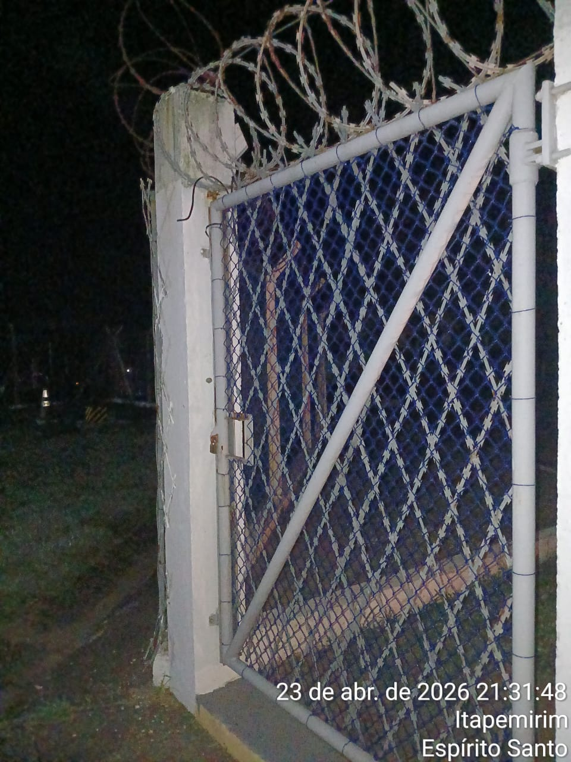 |  |  |  |  | 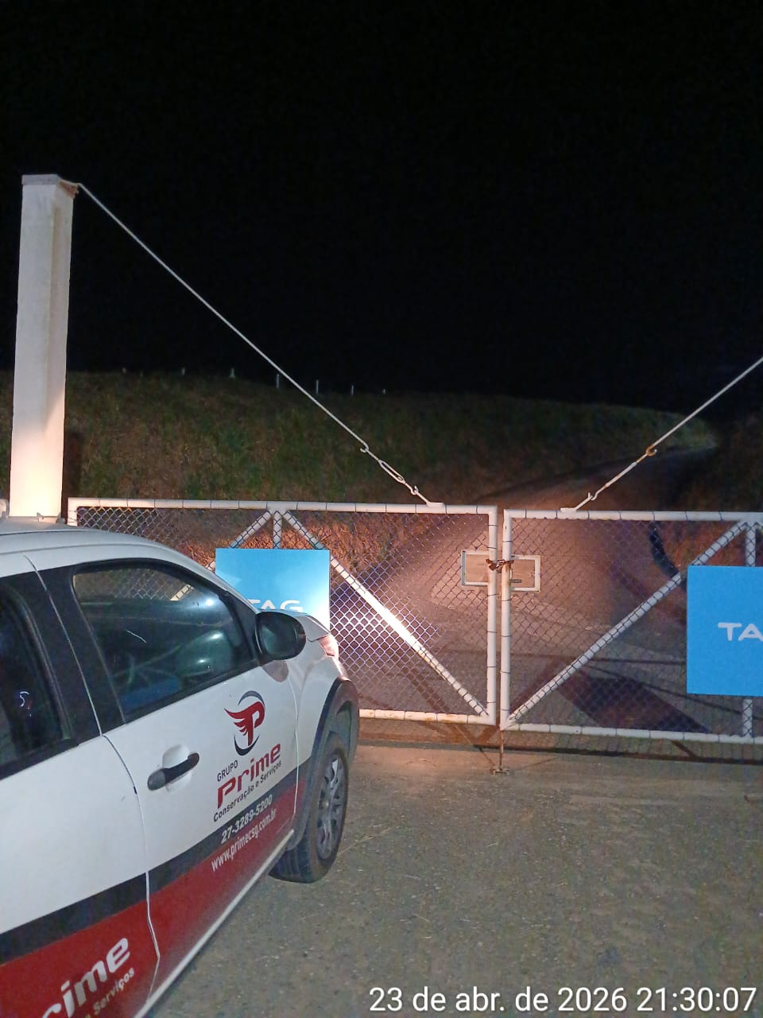
Imagem 01 - |  |  |  |  | Imagem 02 -
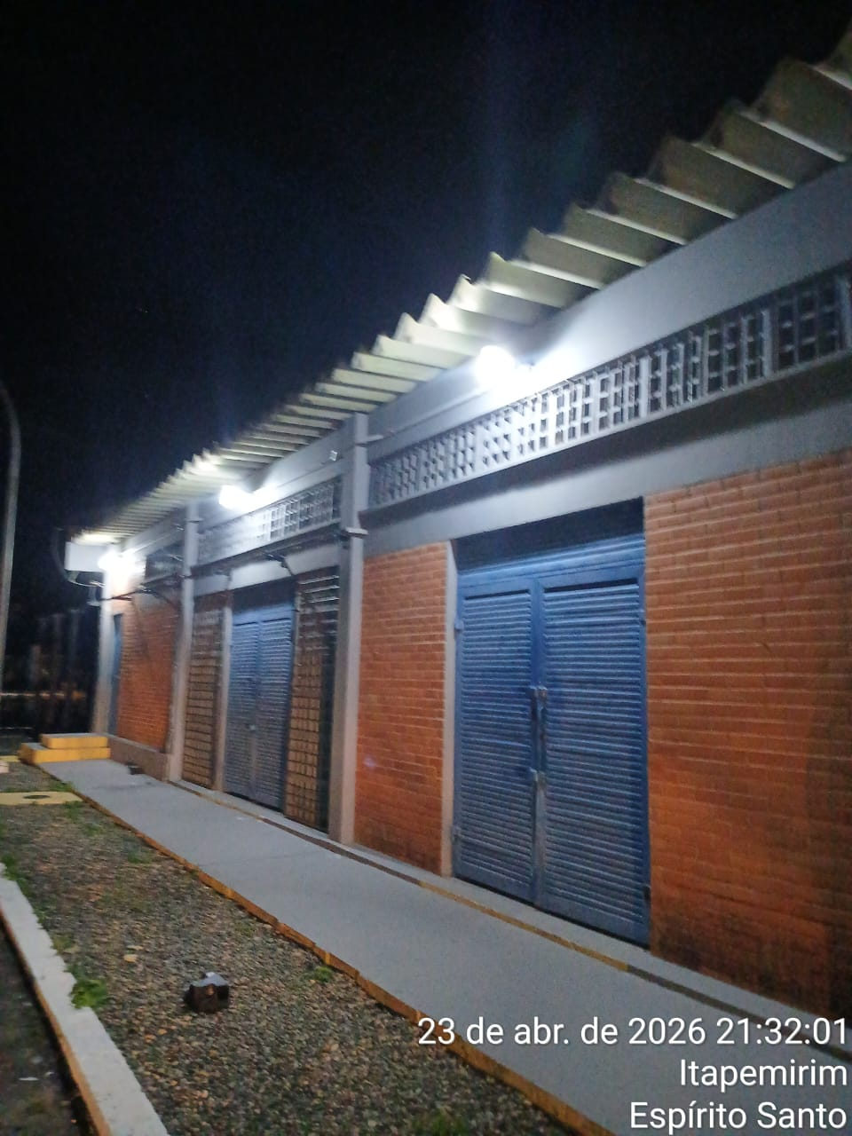 |  |  |  |  | 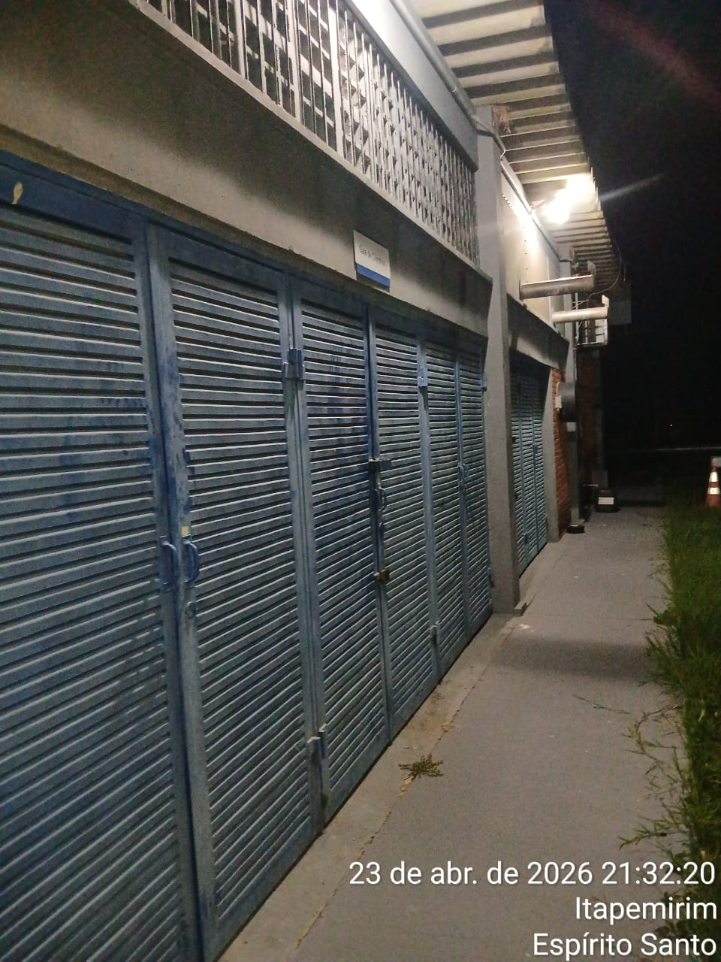
Imagem 03 - |  |  |  |  | Imagem 05 -
CHEGADA NA UNIDADE | TEMPO DE PERMANÊNCIA |  | SAÍDA DA UNIDADE |  | CHEGADA NA UNIDADE |  | TEMPO DE PERMANÊNCIA | SAÍDA DA UNIDADE
21:30:00 | 0:30:00 |  | 22:00:00 |  |  |  | 0:00:00
EQUIPE DE RONDA |  | RESPONSÁVEL PELA TRANSCRIÇÃO |  |  | RESPONSÁVEL PELA FISCALIZAÇÃO ESOM
ROGÉRIO E EDUARDO |  | RICARDO OLIVEIRA - GERENTE DE OPERAÇÕES - GRUPO PRIME

24_04
RELATÓRIO DIÁRIO DE RONDAS - TAG ITAPEMIRIM

DATA: 24 de abril de 2026 - 06:00 às 18:00
CLIENTE |  |  |  | Nº do Contrato |  | CONTRATADA
ESOM – Engie Soluções de Operação e Manutenção | RDO - |  |  | AC380ESOM |  | V F S SISTEMA ELETRÔNICO DE ALARME LTDA
1. DESCRIÇÃO (ÕES) DA(S) OCORRÊNCIA(S):
1ª Ronda: Informo que às 09:37hrs chegamos na Tag de Itapemirim onde realizamos a vistoria nos setores, portas e cadeados e ar-condicionado funcionando s/alterações. Sala das baterias com portas e cadeado s/alterações. Realizadas vistorias em todo perímetro interno e externo dos cercados. 2ª Ronda:
2- PARALISAÇÕES (DURAÇÃO E MOTIVO)

3- REGISTRO FOTOGRÁFICO
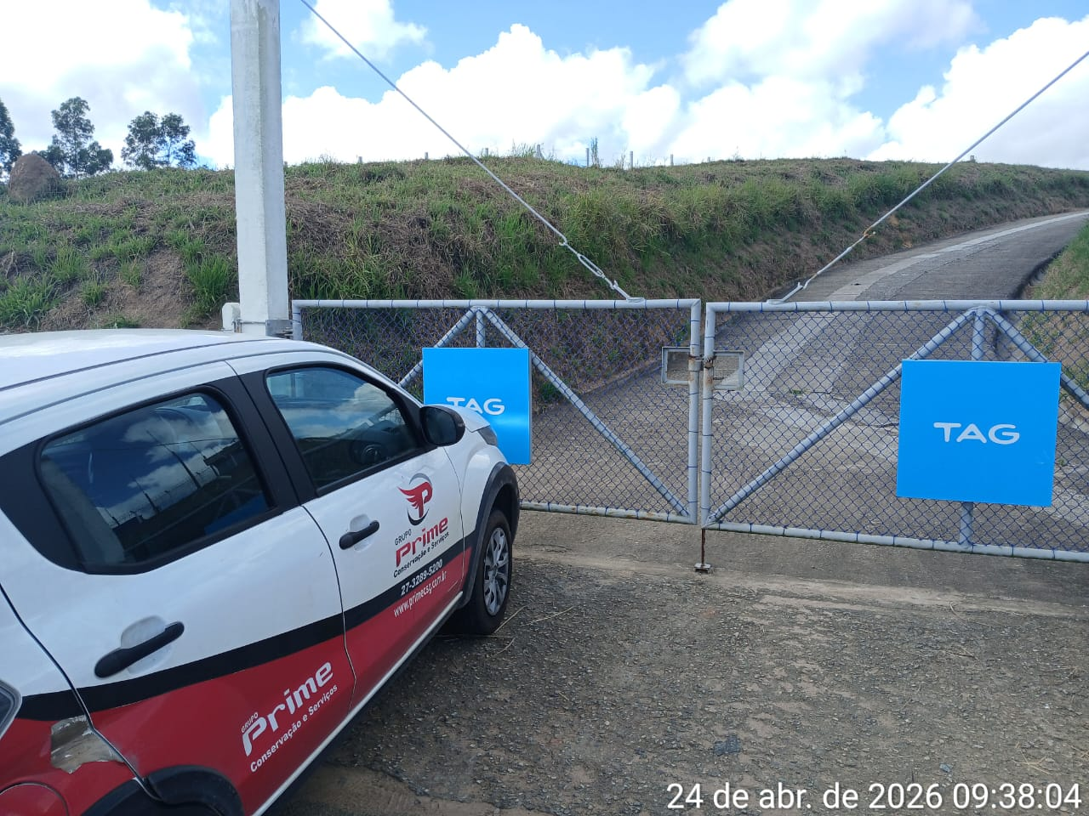 |  |  |  |  | 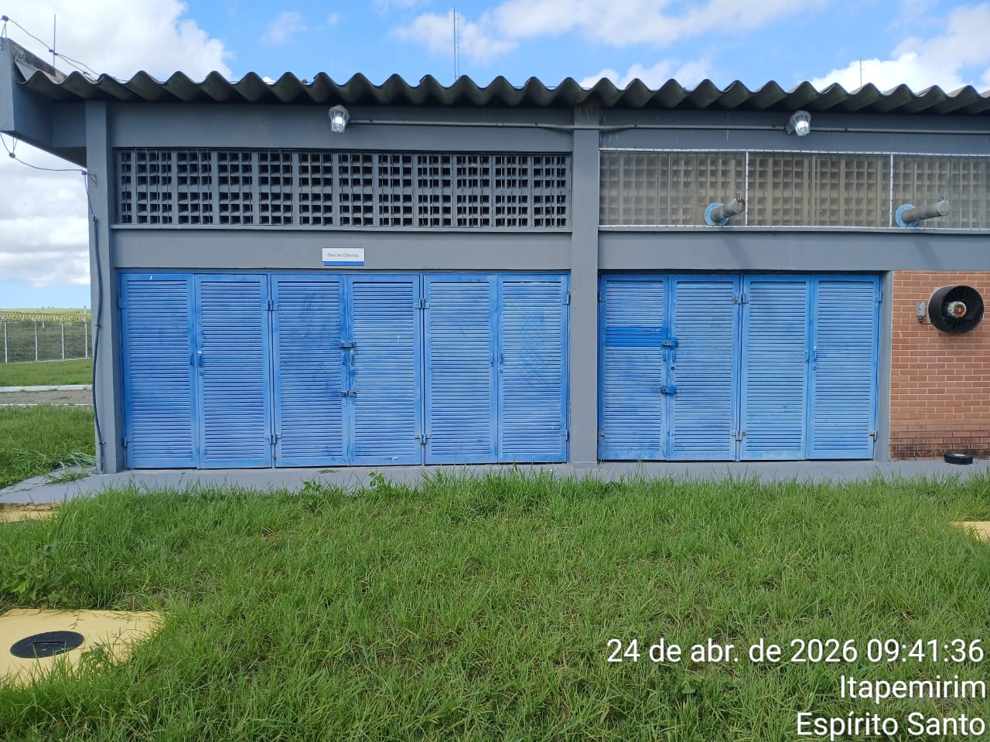
Imagem 01 - |  |  |  |  | Imagem 02 -
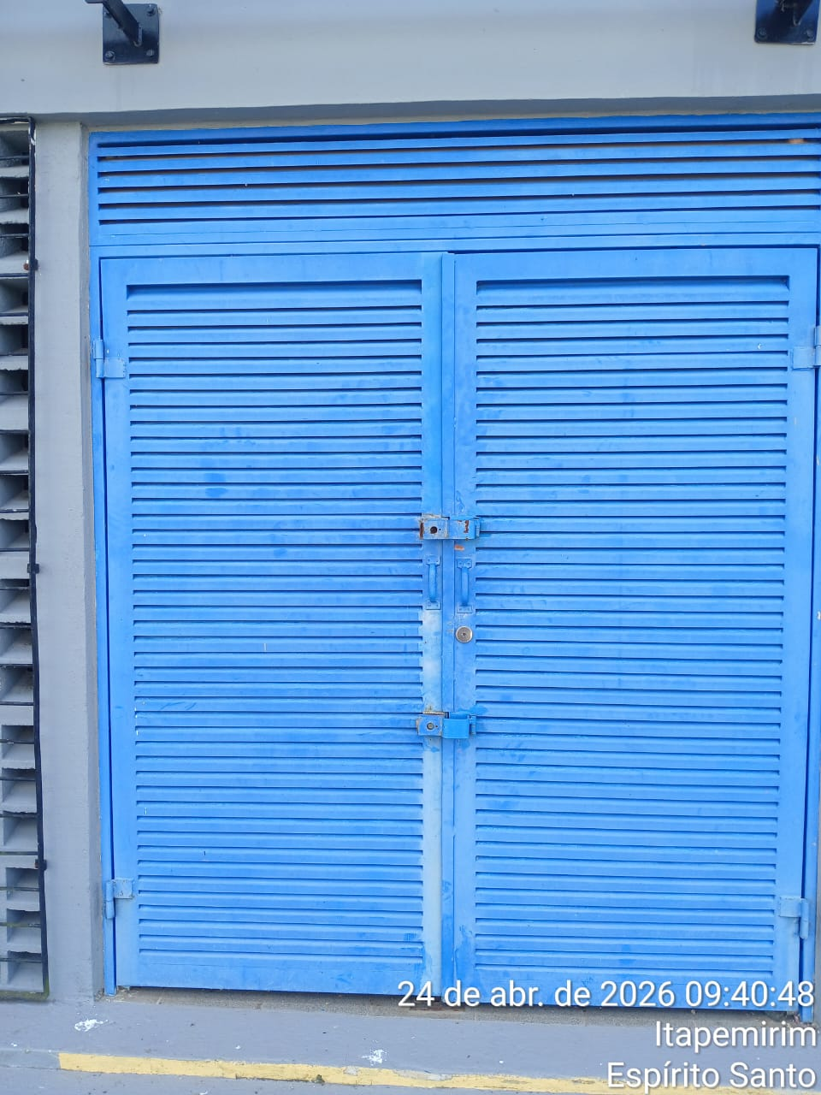 |  |  |  |  | 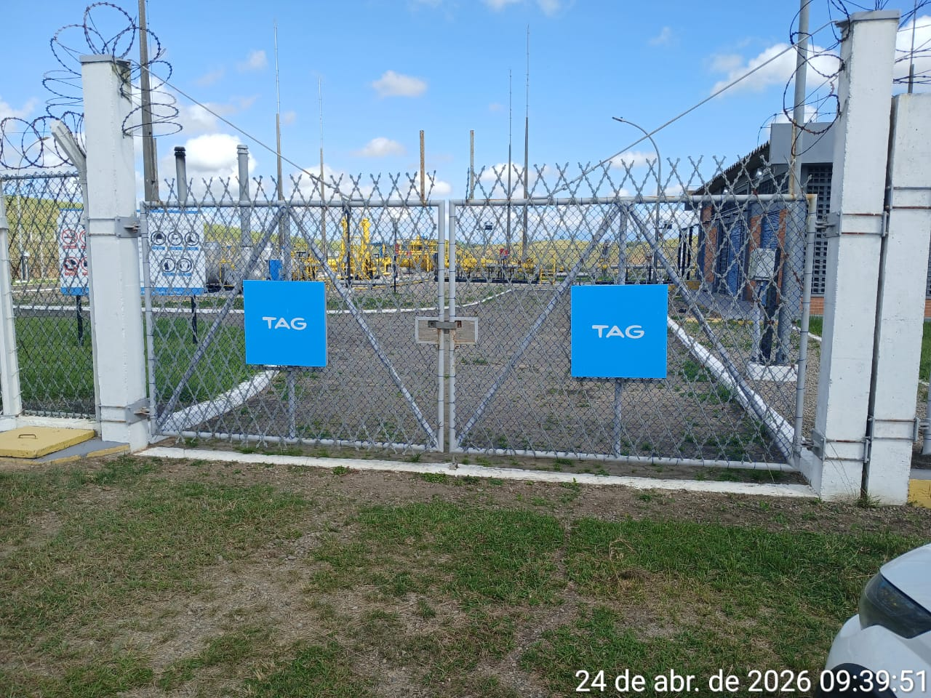
Imagem 03 - |  |  |  |  | Imagem 05 -
CHEGADA NA UNIDADE | TEMPO DE PERMANÊNCIA |  | SAÍDA DA UNIDADE |  | CHEGADA NA UNIDADE |  | TEMPO DE PERMANÊNCIA | SAÍDA DA UNIDADE
9:37:00 | 0:30:00 |  | 10:07:00 |  |  |  | 0:00:00
EQUIPE DE RONDA |  | RESPONSÁVEL PELA TRANSCRIÇÃO |  |  | RESPONSÁVEL PELA FISCALIZAÇÃO ESOM
ROGÉRIO E EDUARDO |  | RICARDO OLIVEIRA - GERENTE DE OPERAÇÕES - GRUPO PRIME

25_04
RELATÓRIO DIÁRIO DE RONDAS - TAG ITAPEMIRIM

DATA: 25 de abril de 2026 - 18:00 às 06:00
CLIENTE |  |  |  | Nº do Contrato |  | CONTRATADA
ESOM – Engie Soluções de Operação e Manutenção | RDO - |  |  | AC380ESOM |  | V F S SISTEMA ELETRÔNICO DE ALARME LTDA
1. DESCRIÇÃO (ÕES) DA(S) OCORRÊNCIA(S):
1ª Ronda: Informo que às 21:30 hrs chegamos na Tag de Itapemirim onde realizamos a vistoria nos setores, portas e cadeados e ar-condicionado funcionando s/alterações. Sala das baterias com portas e cadeado s/alterações. Realizadas vistorias em todo perímetro interno e externo dos cercados. 2ª Ronda:
2- PARALISAÇÕES (DURAÇÃO E MOTIVO)

3- REGISTRO FOTOGRÁFICO
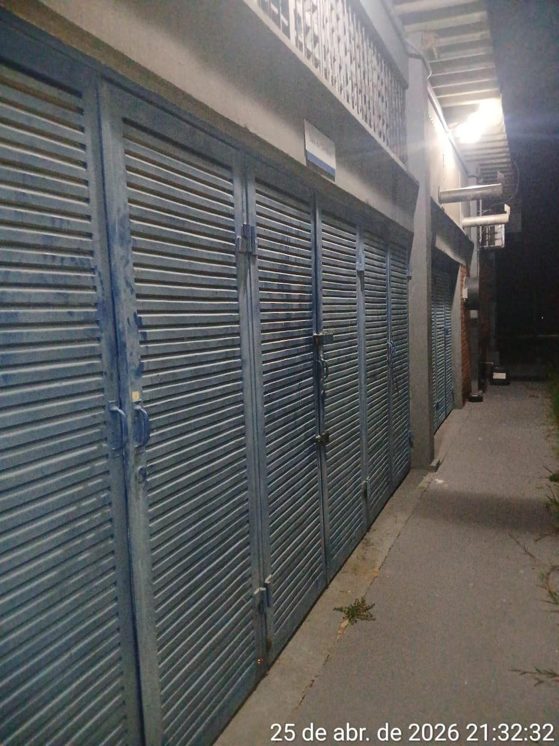 |  |  |  |  | 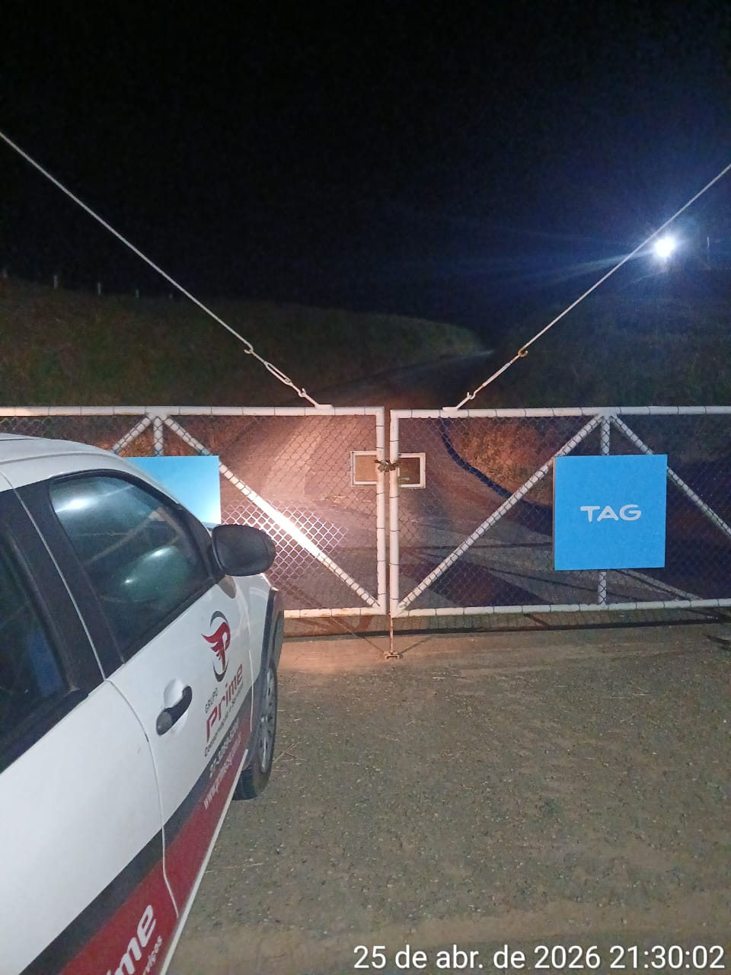
Imagem 01 - |  |  |  |  | Imagem 02 -
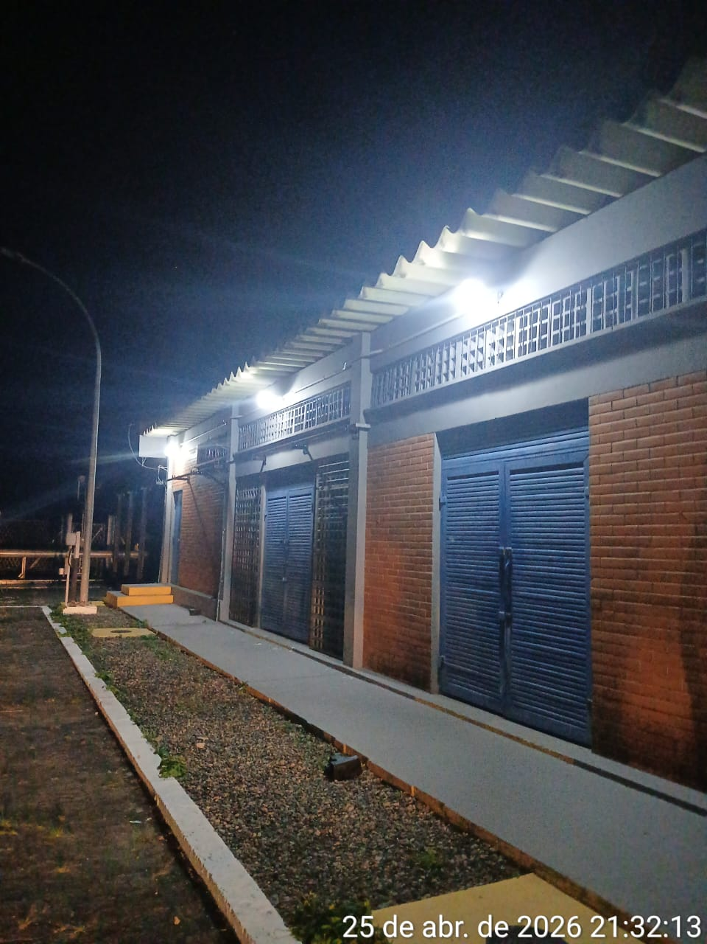 |  |  |  |  | 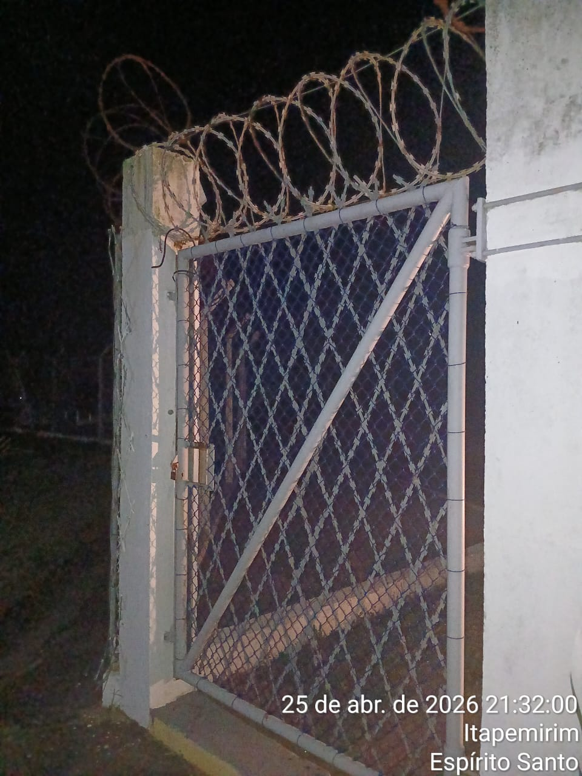
Imagem 03 - |  |  |  |  | Imagem 05 -
CHEGADA NA UNIDADE | TEMPO DE PERMANÊNCIA |  | SAÍDA DA UNIDADE |  | CHEGADA NA UNIDADE |  | TEMPO DE PERMANÊNCIA | SAÍDA DA UNIDADE
21:30:00 | 0:30:00 |  | 22:00:00 |  |  |  | 0:00:00
EQUIPE DE RONDA |  | RESPONSÁVEL PELA TRANSCRIÇÃO |  |  | RESPONSÁVEL PELA FISCALIZAÇÃO ESOM
ROGÉRIO E EDUARDO |  | RICARDO OLIVEIRA - GERENTE DE OPERAÇÕES - GRUPO PRIME

26_04
RELATÓRIO DIÁRIO DE RONDAS - TAG ITAPEMIRIM

DATA: 26 de abril de 2026 - 06:00 às 18:00
CLIENTE |  |  |  | Nº do Contrato |  | CONTRATADA
ESOM – Engie Soluções de Operação e Manutenção | RDO - |  |  | AC380ESOM |  | V F S SISTEMA ELETRÔNICO DE ALARME LTDA
1. DESCRIÇÃO (ÕES) DA(S) OCORRÊNCIA(S):
1ª Ronda: Informo que às 10:53 hrs chegamos na Tag de Itapemirim onde realizamos a vistoria nos setores, portas e cadeados e ar-condicionado funcionando s/alterações. Sala das baterias com portas e cadeado s/alterações. Realizadas vistorias em todo perímetro interno e externo dos cercados. 2ª Ronda:
2- PARALISAÇÕES (DURAÇÃO E MOTIVO)

3- REGISTRO FOTOGRÁFICO
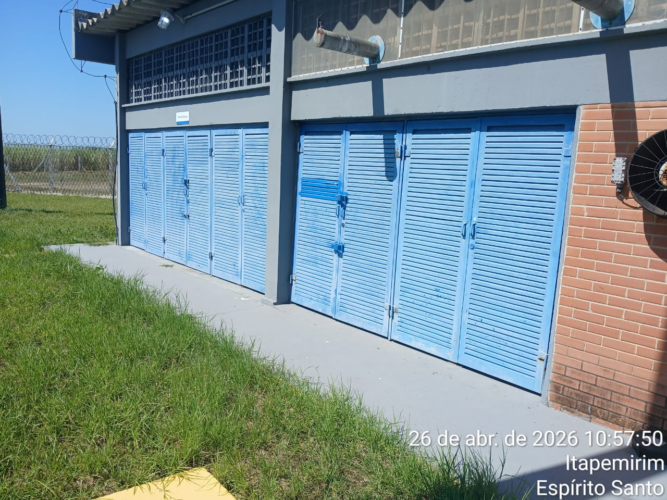 |  |  |  |  | 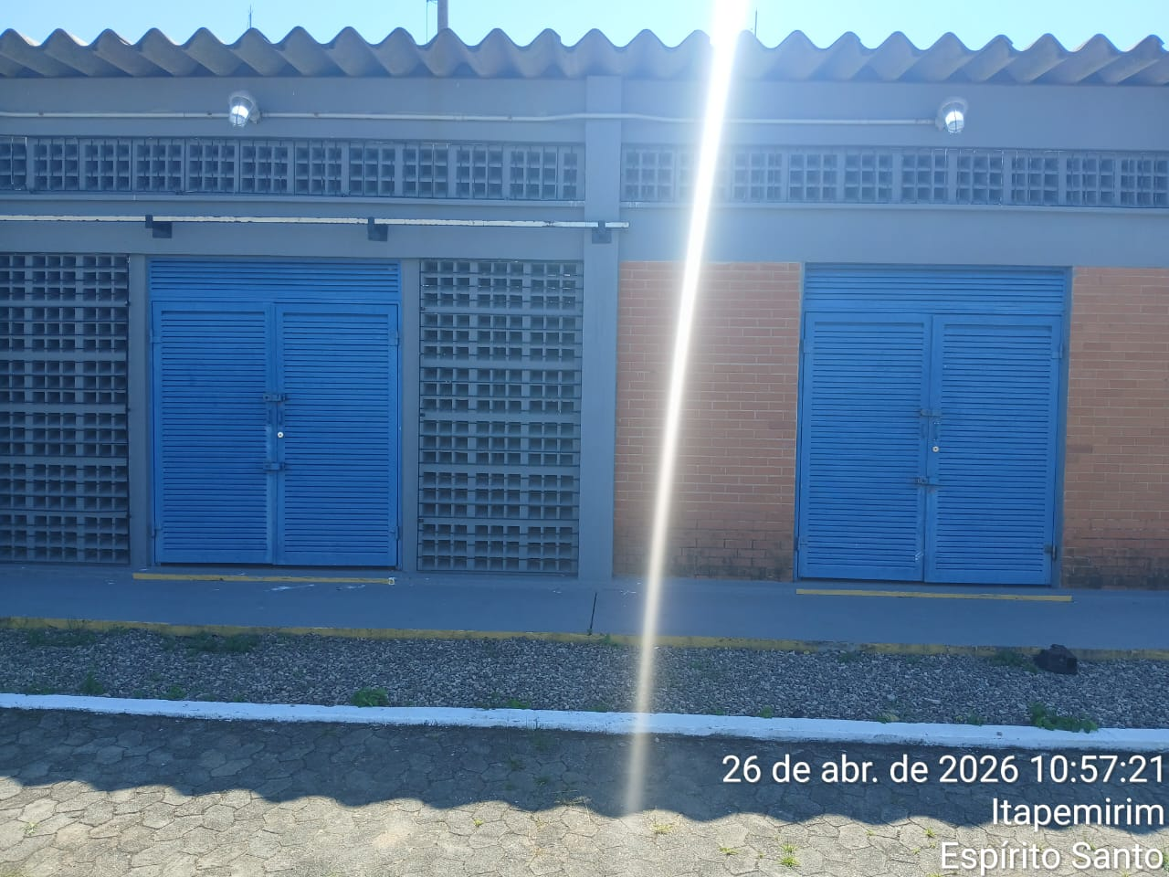
Imagem 01 - |  |  |  |  | Imagem 02 -
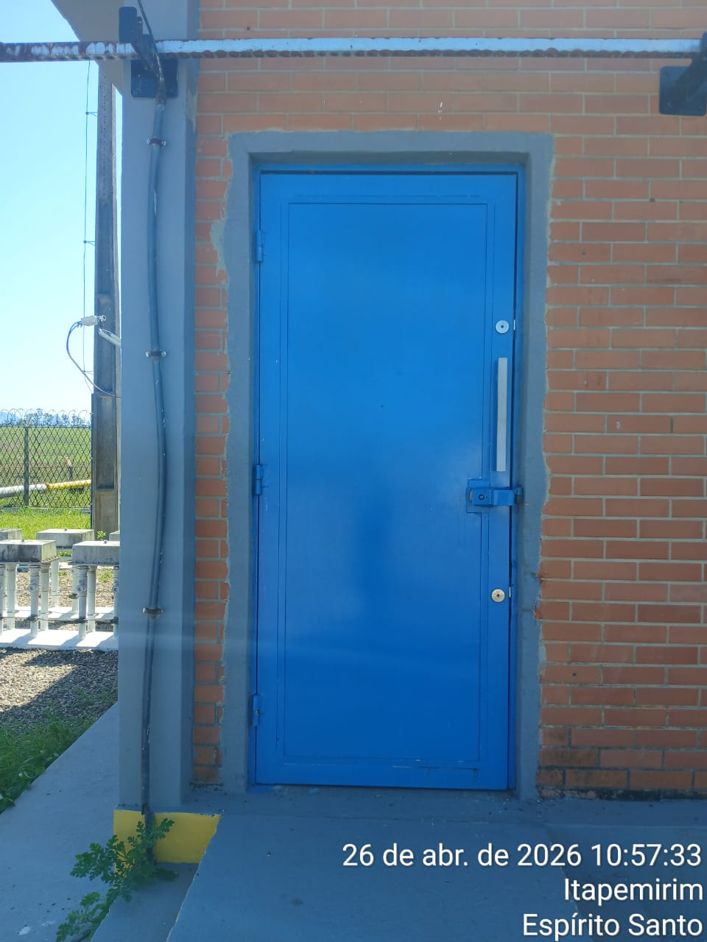 |  |  |  |  | 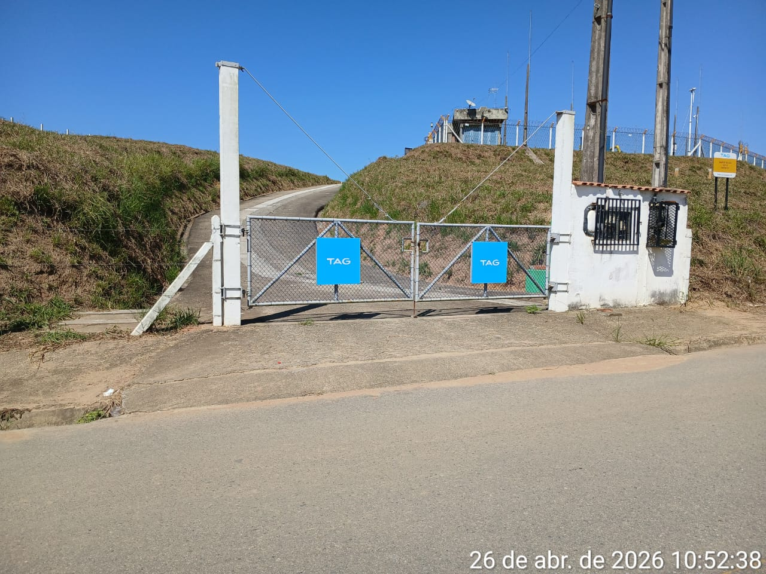
Imagem 03 - |  |  |  |  | Imagem 05 -
CHEGADA NA UNIDADE | TEMPO DE PERMANÊNCIA |  | SAÍDA DA UNIDADE |  | CHEGADA NA UNIDADE |  | TEMPO DE PERMANÊNCIA | SAÍDA DA UNIDADE
10:53:00 | 0:30:00 |  | 11:23:00 |  |  |  | 0:00:00
EQUIPE DE RONDA |  | RESPONSÁVEL PELA TRANSCRIÇÃO |  |  | RESPONSÁVEL PELA FISCALIZAÇÃO ESOM
ROGÉRIO E EDUARDO |  | RICARDO OLIVEIRA - GERENTE DE OPERAÇÕES - GRUPO PRIME

27_04
RELATÓRIO DIÁRIO DE RONDAS - TAG ITAPEMIRIM

DATA: 27 de abril de 2026 - 18:00 às 06:00
CLIENTE |  |  |  | Nº do Contrato |  | CONTRATADA
ESOM – Engie Soluções de Operação e Manutenção | RDO - |  |  | AC380ESOM |  | V F S SISTEMA ELETRÔNICO DE ALARME LTDA
1. DESCRIÇÃO (ÕES) DA(S) OCORRÊNCIA(S):
1ª Ronda: Informo que às 23:00 hrs chegamos na Tag de Itapemirim onde realizamos a vistoria nos setores, portas e cadeados e ar-condicionado funcionando s/alterações. Sala das baterias com portas e cadeado s/alterações. Realizadas vistorias em todo perímetro interno e externo dos cercados. 2ª Ronda:
2- PARALISAÇÕES (DURAÇÃO E MOTIVO)

3- REGISTRO FOTOGRÁFICO
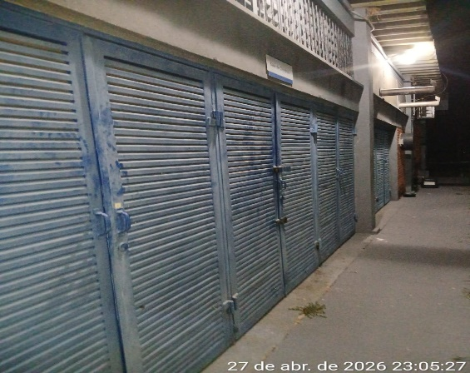 |  |  |  |  | 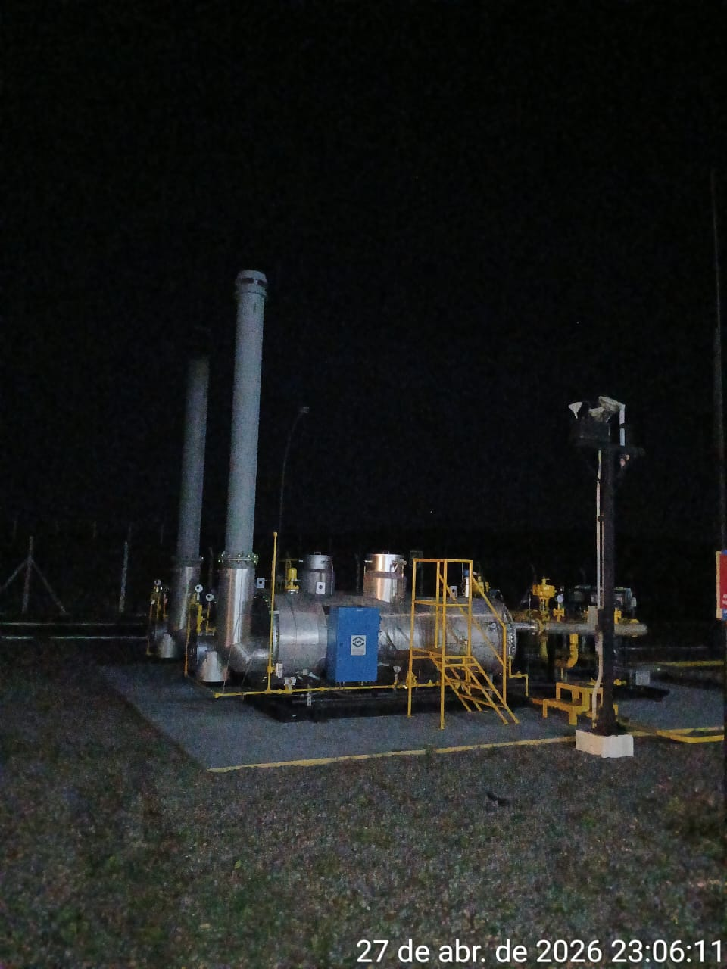
Imagem 01 - |  |  |  |  | Imagem 02 -
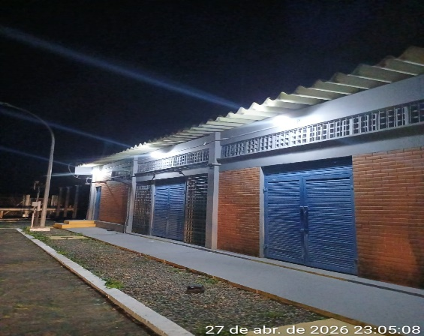 |  |  |  |  | 
Imagem 03 - |  |  |  |  | Imagem 05 -
CHEGADA NA UNIDADE | TEMPO DE PERMANÊNCIA |  | SAÍDA DA UNIDADE |  | CHEGADA NA UNIDADE |  | TEMPO DE PERMANÊNCIA | SAÍDA DA UNIDADE
23:00:00 | 0:30:00 |  | 23:30:00 |  |  |  | 0:00:00
EQUIPE DE RONDA |  | RESPONSÁVEL PELA TRANSCRIÇÃO |  |  | RESPONSÁVEL PELA FISCALIZAÇÃO ESOM
ROGÉRIO E EDUARDO |  | RICARDO OLIVEIRA - GERENTE DE OPERAÇÕES - GRUPO PRIME

28_04
RELATÓRIO DIÁRIO DE RONDAS - TAG ITAPEMIRIM

DATA: 28 de abril de 2026 - 06:00 às 18:00
CLIENTE |  |  |  | Nº do Contrato |  | CONTRATADA
ESOM – Engie Soluções de Operação e Manutenção | RDO - |  |  | AC380ESOM |  | V F S SISTEMA ELETRÔNICO DE ALARME LTDA
1. DESCRIÇÃO (ÕES) DA(S) OCORRÊNCIA(S):
1ª Ronda: Informo que às 09:54 hrs chegamos na Tag de Itapemirim onde realizamos a vistoria nos setores, portas e cadeados e ar-condicionado funcionando s/alterações. Sala das baterias com portas e cadeado s/alterações. Realizadas vistorias em todo perímetro interno e externo dos cercados. 2ª Ronda:
2- PARALISAÇÕES (DURAÇÃO E MOTIVO)

3- REGISTRO FOTOGRÁFICO
 |  |  |  |  | 
Imagem 01 - |  |  |  |  | Imagem 02 -
 |  |  |  |  | 
Imagem 03 - |  |  |  |  | Imagem 05 -
CHEGADA NA UNIDADE | TEMPO DE PERMANÊNCIA |  | SAÍDA DA UNIDADE |  | CHEGADA NA UNIDADE |  | TEMPO DE PERMANÊNCIA | SAÍDA DA UNIDADE
9:54:00 | 0:30:00 |  | 10:24:00 |  |  |  | 0:00:00
EQUIPE DE RONDA |  | RESPONSÁVEL PELA TRANSCRIÇÃO |  |  | RESPONSÁVEL PELA FISCALIZAÇÃO ESOM
ROGÉRIO E EDUARDO |  | RICARDO OLIVEIRA - GERENTE DE OPERAÇÕES - GRUPO PRIME

29_04
RELATÓRIO DIÁRIO DE RONDAS - TAG ITAPEMIRIM

DATA: 29 de abril de 2026 - 18:00 às 06:00
CLIENTE |  |  |  | Nº do Contrato |  | CONTRATADA
ESOM – Engie Soluções de Operação e Manutenção | RDO - |  |  | AC380ESOM |  | V F S SISTEMA ELETRÔNICO DE ALARME LTDA
1. DESCRIÇÃO (ÕES) DA(S) OCORRÊNCIA(S):
1ª Ronda: Informo que às 20:20 hrs chegamos na Tag de Itapemirim onde realizamos a vistoria nos setores, portas e cadeados e ar-condicionado funcionando s/alterações. Sala das baterias com portas e cadeado s/alterações. Realizadas vistorias em todo perímetro interno e externo dos cercados. 2ª Ronda:
2- PARALISAÇÕES (DURAÇÃO E MOTIVO)

3- REGISTRO FOTOGRÁFICO
 |  |  |  |  | 
Imagem 01 - |  |  |  |  | Imagem 02 -
 |  |  |  |  | 
Imagem 03 - |  |  |  |  | Imagem 04 -
CHEGADA NA UNIDADE | TEMPO DE PERMANÊNCIA |  | SAÍDA DA UNIDADE |  | CHEGADA NA UNIDADE |  | TEMPO DE PERMANÊNCIA | SAÍDA DA UNIDADE
20:20:00 | 0:30:00 |  | 20:50:00 |  |  |  | 0:00:00
EQUIPE DE RONDA |  | RESPONSÁVEL PELA TRANSCRIÇÃO |  |  | RESPONSÁVEL PELA FISCALIZAÇÃO ESOM
ROGÉRIO E EDUARDO |  | RICARDO OLIVEIRA - GERENTE DE OPERAÇÕES - GRUPO PRIME

30_04
RELATÓRIO DIÁRIO DE RONDAS - TAG ITAPEMIRIM

DATA: 30 de abril de 2026 - 06:00 às 18:00
CLIENTE |  |  |  | Nº do Contrato |  | CONTRATADA
ESOM – Engie Soluções de Operação e Manutenção | RDO - |  |  | AC380ESOM |  | V F S SISTEMA ELETRÔNICO DE ALARME LTDA
1. DESCRIÇÃO (ÕES) DA(S) OCORRÊNCIA(S):
1ª Ronda: Informo que às 09:12hrs chegamos na Tag de Itapemirim onde realizamos a vistoria nos setores, portas e cadeados e ar-condicionado funcionando s/alterações. Sala das baterias com portas e cadeado s/alterações. Realizadas vistorias em todo perímetro interno e externo dos cercados. .2ª Ronda:
2- PARALISAÇÕES (DURAÇÃO E MOTIVO)

3- REGISTRO FOTOGRÁFICO
 |  |  |  |  | 
Imagem 01 - |  |  |  |  | Imagem 02 -
 |  |  |  |  | 
Imagem 03 - |  |  |  |  | Imagem 04 -
CHEGADA NA UNIDADE | TEMPO DE PERMANÊNCIA |  | SAÍDA DA UNIDADE |  | CHEGADA NA UNIDADE |  | TEMPO DE PERMANÊNCIA | SAÍDA DA UNIDADE
9:12:00 | 0:30:00 |  | 9:42:00 |  |  |  | 0:00:00
EQUIPE DE RONDA |  | RESPONSÁVEL PELA TRANSCRIÇÃO |  |  | RESPONSÁVEL PELA FISCALIZAÇÃO ESOM
JOÃO VICTOR E ADIELTON |  | RICARDO OLIVEIRA - GERENTE DE OPERAÇÕES - GRUPO PRIME

01_05
RELATÓRIO DIÁRIO DE RONDAS - TAG ITAPEMIRIM

DATA: 01 de maio de 2026 - 18:00 às 06:00
CLIENTE |  |  |  | Nº do Contrato |  | CONTRATADA
ESOM – Engie Soluções de Operação e Manutenção | RDO |  |  | AC380ESOM |  | V F S SISTEMA ELETRÔNICO DE ALARME LTDA
1. DESCRIÇÃO (ÕES) DA(S) OCORRÊNCIA(S):
1º Ronda: Informo que às 21:42hrs chegamos na Tag de Itapemirim onde realizamos a vistoria nos setores, portas e cadeados e ar-condicionado funcionando s/alterações. Sala das baterias com portas e cadeado s/alterações. Realizadas vistorias em todo perímetro interno e externo dos cercados. 2ª Ronda:
2- PARALISAÇÕES (DURAÇÃO E MOTIVO)

3- REGISTRO FOTOGRÁFICO
 FALSE |  |  |  |  | 
Imagem 01 - |  |  |  |  | Imagem 02 -
 |  |  |  |  | 
Imagem 03 - |  |  |  |  | Imagem 04 -
CHEGADA NA UNIDADE | TEMPO DE PERMANÊNCIA |  | SAÍDA DA UNIDADE |  | CHEGADA NA UNIDADE |  | TEMPO DE PERMANÊNCIA | SAÍDA DA UNIDADE
21:42:00 | 0:30:00 |  | 22:12:00 |  |  |  | 0:00:00
EQUIPE DE RONDA |  | RESPONSÁVEL PELA TRANSCRIÇÃO |  |  | RESPONSÁVEL PELA FISCALIZAÇÃO ESOM
ROGÉRIO E EDUARDO |  | RICARDO OLIVEIRA - GERENTE DE OPERAÇÕES - GRUPO PRIME

02_05
RELATÓRIO DIÁRIO DE RONDAS - TAG ITAPEMIRIM

DATA: 02 de maio de 2026 - 06:00 às 18:00
CLIENTE |  |  |  | Nº do Contrato |  | CONTRATADA
ESOM – Engie Soluções de Operação e Manutenção | RDO - |  |  | AC380ESOM |  | V F S SISTEMA ELETRÔNICO DE ALARME LTDA
1. DESCRIÇÃO (ÕES) DA(S) OCORRÊNCIA(S):
1ª Ronda: Informo que às 09:40hrs chegamos na Tag de Itapemirim onde realizamos a vistoria nos setores, portas e cadeados e ar-condicionado funcionando s/alterações. Sala das baterias com portas e cadeado s/alterações. Realizadas vistorias em todo perímetro interno e externo dos cercados. 2º Ronda:
2- PARALISAÇÕES (DURAÇÃO E MOTIVO)

3- REGISTRO FOTOGRÁFICO
 |  |  |  |  | 
Imagem 01 - |  |  |  |  | Imagem 02 -
 |  |  |  |  | 
Imagem 03 - |  |  |  |  | Imagem 04 -
CHEGADA NA UNIDADE | TEMPO DE PERMANÊNCIA |  | SAÍDA DA UNIDADE |  | CHEGADA NA UNIDADE |  | TEMPO DE PERMANÊNCIA | SAÍDA DA UNIDADE
9:40:00 | 0:30:00 |  | 10:10:00 |  |  |  | 0:00:00
EQUIPE DE RONDA |  | RESPONSÁVEL PELA TRANSCRIÇÃO |  |  | RESPONSÁVEL PELA FISCALIZAÇÃO ESOM
JOÃO VICTOR E ADIELTON |  | RICARDO OLIVEIRA - GERENTE DE OPERAÇÕES - GRUPO PRIME

03_05
RELATÓRIO DIÁRIO DE RONDAS - TAG ITAPEMIRIM

DATA: 03 de maio de 2026 - 06:00 às 18:00
CLIENTE |  |  |  | Nº do Contrato |  | CONTRATADA
ESOM – Engie Soluções de Operação e Manutenção | RDO |  |  | AC380ESOM |  | V F S SISTEMA ELETRÔNICO DE ALARME LTDA
1. DESCRIÇÃO (ÕES) DA(S) OCORRÊNCIA(S):
1ª Ronda: Informo que às 22:44 hrs chegamos na Tag edg Tims onde realizamos a primeira vistoria nos setores, portas e cadeados e ar-condicionado funcionando s/alterações. Sala das baterias com portas e cadeado s/alterações. Realizadas vistorias em todo perímetro interno e externo dos cercados. 2ª Ronda:
2- PARALISAÇÕES (DURAÇÃO E MOTIVO)

3- REGISTRO FOTOGRÁFICO
 |  |  |  |  | 
Imagem 01 - |  |  |  |  | Imagem 02 -
 |  |  |  |  | 
Imagem 03 - |  |  |  |  | Imagem 04 -
CHEGADA NA UNIDADE | TEMPO DE PERMANÊNCIA |  | SAÍDA DA UNIDADE |  | CHEGADA NA UNIDADE |  | TEMPO DE PERMANÊNCIA | SAÍDA DA UNIDADE
22:44:00 | 0:30:00 |  | 23:14:00 |  |  |  | 0:00:00
EQUIPE DE RONDA |  | RESPONSÁVEL PELA TRANSCRIÇÃO |  |  | RESPONSÁVEL PELA FISCALIZAÇÃO ESOM
ROGÉRIO E EDUARDO |  | RICARDO OLIVEIRA - GERENTE DE OPERAÇÕES - GRUPO PRIME

04_05
RELATÓRIO DIÁRIO DE RONDAS - TAG ITAPEMIRIM

DATA: 04 de maio de 2026 - 06:00 às 18:00
CLIENTE |  |  |  | Nº do Contrato |  | CONTRATADA
ESOM – Engie Soluções de Operação e Manutenção | RDO - |  |  | AC380ESOM |  | V F S SISTEMA ELETRÔNICO DE ALARME LTDA
1. DESCRIÇÃO (ÕES) DA(S) OCORRÊNCIA(S):
1ª Ronda: Informo que às 09:25 hrs chegamos na Tag de Itapemirim onde realizamos a vistoria nos setores, portas e cadeados e ar-condicionado funcionando s/alterações. Sala das baterias com portas e cadeado s/alterações. Realizadas vistorias em todo perímetro interno e externo dos cercados. 2ª Ronda:
2- PARALISAÇÕES (DURAÇÃO E MOTIVO)

3- REGISTRO FOTOGRÁFICO
 |  |  |  |  | 
Imagem 01 - |  |  |  |  | Imagem 02 -
 |  |  |  |  | 
Imagem 03 - |  |  |  |  | Imagem 04 -
CHEGADA NA UNIDADE | TEMPO DE PERMANÊNCIA |  | SAÍDA DA UNIDADE |  | CHEGADA NA UNIDADE |  | TEMPO DE PERMANÊNCIA | SAÍDA DA UNIDADE
9:25:00 | 0:30:00 |  | 9:55:00 |  |  |  | 0:00:00
EQUIPE DE RONDA |  | RESPONSÁVEL PELA TRANSCRIÇÃO |  |  | RESPONSÁVEL PELA FISCALIZAÇÃO ESOM
ROGÉRIO E EDUARDO |  | RICARDO OLIVEIRA - GERENTE DE OPERAÇÕES - GRUPO PRIME

05_05
RELATÓRIO DIÁRIO DE RONDAS - TAG ITAPEMIRIM

DATA: 05 de maio de 2026 - 18:00 às 06:00
CLIENTE |  |  |  | Nº do Contrato |  | CONTRATADA
ESOM – Engie Soluções de Operação e Manutenção | RDO - |  |  | AC380ESOM |  | V F S SISTEMA ELETRÔNICO DE ALARME LTDA
1. DESCRIÇÃO (ÕES) DA(S) OCORRÊNCIA(S):
1ª Ronda: Informo que às 22:00 hrs chegamos na Tag de Itapemirim onde realizamos a vistoria nos setores, portas e cadeados e ar-condicionado funcionando s/alterações. Sala das baterias com portas e cadeado s/alterações. Realizadas vistorias em todo perímetro interno e externo dos cercados.
2- PARALISAÇÕES (DURAÇÃO E MOTIVO)

3- REGISTRO FOTOGRÁFICO
 |  |  |  |  | 
Imagem 01 - |  |  |  |  | Imagem 02 -
 |  |  |  |  | 
Imagem 03 - |  |  |  |  | Imagem 04 -
CHEGADA NA UNIDADE | TEMPO DE PERMANÊNCIA |  | SAÍDA DA UNIDADE |  | CHEGADA NA UNIDADE |  | TEMPO DE PERMANÊNCIA | SAÍDA DA UNIDADE
22:00:00 | 0:30:00 |  | 22:30:00 |  |  |  | 0:00:00
EQUIPE DE RONDA |  | RESPONSÁVEL PELA TRANSCRIÇÃO |  |  | RESPONSÁVEL PELA FISCALIZAÇÃO ESOM
ROGÉRIO E EDUARDO |  | RICARDO OLIVEIRA - GERENTE DE OPERAÇÕES - GRUPO PRIME

06_05
RELATÓRIO DIÁRIO DE RONDAS - TAG ITAPEMIRIM

DATA: 06 de maio de 2026 - 06:00 às 18:00
CLIENTE |  |  |  | Nº do Contrato |  | CONTRATADA
ESOM – Engie Soluções de Operação e Manutenção | RDO - |  |  | AC380ESOM |  | V F S SISTEMA ELETRÔNICO DE ALARME LTDA
1. DESCRIÇÃO (ÕES) DA(S) OCORRÊNCIA(S):
1ª Ronda: Informo que às 08:37 hrs chegamos na Tag de Itapemirim onde realizamos a vistoria nos setores, portas e cadeados e ar-condicionado funcionando s/alterações. Sala das baterias com portas e cadeado s/alterações. Realizadas vistorias em todo perímetro interno e externo dos cercados. 2ª Ronda:
2- PARALISAÇÕES (DURAÇÃO E MOTIVO)

3- REGISTRO FOTOGRÁFICO
 |  |  |  |  | 
Imagem 01 - |  |  |  |  | Imagem 02 -
 |  |  |  |  | 
Imagem 03 - |  |  |  |  | Imagem 04 -
CHEGADA NA UNIDADE | TEMPO DE PERMANÊNCIA |  | SAÍDA DA UNIDADE |  | CHEGADA NA UNIDADE |  | TEMPO DE PERMANÊNCIA | SAÍDA DA UNIDADE
8:37:00 | 0:30:00 |  | 9:07:00 |  |  |  | 0:00:00
EQUIPE DE RONDA |  | RESPONSÁVEL PELA TRANSCRIÇÃO |  |  | RESPONSÁVEL PELA FISCALIZAÇÃO ESOM
JOÃO VICTOR E ADIELTON |  | RICARDO OLIVEIRA - GERENTE DE OPERAÇÕES - GRUPO PRIME

07_05
RELATÓRIO DIÁRIO DE RONDAS - TAG ITAPEMIRIM

DATA: 07 de maio de 2026 - 18:00 às 06:00
CLIENTE |  |  |  | Nº do Contrato |  | CONTRATADA
ESOM – Engie Soluções de Operação e Manutenção | RDO |  |  | AC380ESOM |  | V F S SISTEMA ELETRÔNICO DE ALARME LTDA
1. DESCRIÇÃO (ÕES) DA(S) OCORRÊNCIA(S):
1ª Ronda: Informo que às 22:25 hrs chegamos na Tag de Itapemirim onde realizamos a vistoria nos setores, portas e cadeados e ar-condicionado funcionando s/alterações. Sala das baterias com portas e cadeado s/alterações. Realizadas vistorias em todo perímetro interno e externo dos cercados. 2ª Ronda:
2- PARALISAÇÕES (DURAÇÃO E MOTIVO)

3- REGISTRO FOTOGRÁFICO
 |  |  |  |  | 
Imagem 01 - |  |  |  |  | Imagem 02 -
 |  |  |  |  | 
Imagem 03 - |  |  |  |  | Imagem 04 -
CHEGADA NA UNIDADE | TEMPO DE PERMANÊNCIA |  | SAÍDA DA UNIDADE |  | CHEGADA NA UNIDADE |  | TEMPO DE PERMANÊNCIA | SAÍDA DA UNIDADE
22:25:00 | 0:30:00 |  | 22:55:00 |  |  |  | 0:00:00
EQUIPE DE RONDA |  | RESPONSÁVEL PELA TRANSCRIÇÃO |  |  | RESPONSÁVEL PELA FISCALIZAÇÃO ESOM
ROGÉRIO E EDUARDO |  | RICARDO OLIVEIRA - GERENTE DE OPERAÇÕES - GRUPO PRIME

08_05
RELATÓRIO DIÁRIO DE RONDAS - TAG ITAPEMIRIM

DATA: 08 de maio de 2026 - 06:00 às 18:00
CLIENTE |  |  |  | Nº do Contrato |  | CONTRATADA
ESOM – Engie Soluções de Operação e Manutenção | RDO - |  |  | AC380ESOM |  | V F S SISTEMA ELETRÔNICO DE ALARME LTDA
1. DESCRIÇÃO (ÕES) DA(S) OCORRÊNCIA(S):
1ª Ronda: Informo que às 09:34 hrs chegamos na Tag de Itapemirim onde realizamos a vistoria nos setores, portas e cadeados e ar-condicionado funcionando s/alterações. Sala das baterias com portas e cadeado s/alterações. Realizadas vistorias em todo perímetro interno e externo dos cercados . 2ª Ronda:
2- PARALISAÇÕES (DURAÇÃO E MOTIVO)

3- REGISTRO FOTOGRÁFICO
 |  |  |  |  | 
Imagem 01 - |  |  |  |  | Imagem 02 -
 |  |  |  |  | 
Imagem 03 - |  |  |  |  | Imagem 04 -
CHEGADA NA UNIDADE | TEMPO DE PERMANÊNCIA |  | SAÍDA DA UNIDADE |  | CHEGADA NA UNIDADE |  | TEMPO DE PERMANÊNCIA | SAÍDA DA UNIDADE
9:34:00 | 0:30:00 |  | 10:04:00 |  |  |  | 0:00:00
EQUIPE DE RONDA |  | RESPONSÁVEL PELA TRANSCRIÇÃO |  |  | RESPONSÁVEL PELA FISCALIZAÇÃO ESOM
JOÃO VICTOR E ADIELTON |  | RICARDO OLIVEIRA - GERENTE DE OPERAÇÕES - GRUPO PRIME

09_05
RELATÓRIO DIÁRIO DE RONDAS - TAG ITAPEMIRIM

DATA: 09 de maio de 2026 - 18:00 às 06:00
CLIENTE |  |  |  | Nº do Contrato |  | CONTRATADA
ESOM – Engie Soluções de Operação e Manutenção | RDO |  |  | AC380ESOM |  | V F S SISTEMA ELETRÔNICO DE ALARME LTDA
1. DESCRIÇÃO (ÕES) DA(S) OCORRÊNCIA(S):
1º Ronda: Informo que às 21:53hrs chegamos na Tag de Itapemirim onde realizamos a vistoria nos setores, portas e cadeados e ar-condicionado funcionando s/alterações. Sala das baterias com portas e cadeado s/alterações. Realizadas vistorias em todo perímetro interno e externo dos cercados. 2ª Ronda:
2- PARALISAÇÕES (DURAÇÃO E MOTIVO)

3- REGISTRO FOTOGRÁFICO
 FALSE |  |  |  |  | 
Imagem 01 - |  |  |  |  | Imagem 02 -
 |  |  |  |  | 
Imagem 03 - |  |  |  |  | Imagem 04 -
CHEGADA NA UNIDADE | TEMPO DE PERMANÊNCIA |  | SAÍDA DA UNIDADE |  | CHEGADA NA UNIDADE |  | TEMPO DE PERMANÊNCIA | SAÍDA DA UNIDADE
21:53:00 | 0:30:00 |  | 22:23:00 |  |  |  | 0:00:00
EQUIPE DE RONDA |  | RESPONSÁVEL PELA TRANSCRIÇÃO |  |  | RESPONSÁVEL PELA FISCALIZAÇÃO ESOM
ROGÉRIO E EDUARDO |  | RICARDO OLIVEIRA - GERENTE DE OPERAÇÕES - GRUPO PRIME

10_05
RELATÓRIO DIÁRIO DE RONDAS - TAG ITAPEMIRIM

DATA: 10 de maio de 2026 - 06:00 às 18:00
CLIENTE |  |  |  | Nº do Contrato |  | CONTRATADA
ESOM – Engie Soluções de Operação e Manutenção | RDO - |  |  | AC380ESOM |  | V F S SISTEMA ELETRÔNICO DE ALARME LTDA
1. DESCRIÇÃO (ÕES) DA(S) OCORRÊNCIA(S):
1ª Ronda: Informo que às 21:42hrs chegamos na Tag de Itapemirim onde realizamos a vistoria nos setores, portas e cadeados e ar-condicionado funcionando s/alterações. Sala das baterias com portas e cadeado s/alterações. Realizadas vistorias em todo perímetro interno e externo dos cercados. 2º Ronda:
2- PARALISAÇÕES (DURAÇÃO E MOTIVO)

3- REGISTRO FOTOGRÁFICO
 |  |  |  |  | 
Imagem 01 - |  |  |  |  | Imagem 02 -
 |  |  |  |  | 
Imagem 03 - |  |  |  |  | Imagem 04 -
CHEGADA NA UNIDADE | TEMPO DE PERMANÊNCIA |  | SAÍDA DA UNIDADE |  | CHEGADA NA UNIDADE |  | TEMPO DE PERMANÊNCIA | SAÍDA DA UNIDADE
21:42:00 | 0:30:00 |  | 22:12:00 |  |  |  | 0:00:00
EQUIPE DE RONDA |  | RESPONSÁVEL PELA TRANSCRIÇÃO |  |  | RESPONSÁVEL PELA FISCALIZAÇÃO ESOM
JOÃO VICTOR E ADIELTON |  | RICARDO OLIVEIRA - GERENTE DE OPERAÇÕES - GRUPO PRIME

11_05
RELATÓRIO DIÁRIO DE RONDAS - TAG ITAPEMIRIM

DATA: 11 de maio de 2026 - 06:00 às 18:00
CLIENTE |  |  |  | Nº do Contrato |  | CONTRATADA
ESOM – Engie Soluções de Operação e Manutenção | RDO |  |  | AC380ESOM |  | V F S SISTEMA ELETRÔNICO DE ALARME LTDA
1. DESCRIÇÃO (ÕES) DA(S) OCORRÊNCIA(S):
1ª Ronda: Informo que às 21:42hrs chegamos na Tag de Itapemirim onde realizamos a vistoria nos setores, portas e cadeados e ar-condicionado funcionando s/alterações. Sala das baterias com portas e cadeado s/alterações. Realizadas vistorias em todo perímetro interno e externo dos cercados. 2ª Ronda:
2- PARALISAÇÕES (DURAÇÃO E MOTIVO)

3- REGISTRO FOTOGRÁFICO
 |  |  |  |  | 
Imagem 01 - |  |  |  |  | Imagem 02 -
 |  |  |  |  | 
Imagem 03 - |  |  |  |  | Imagem 04 -
CHEGADA NA UNIDADE | TEMPO DE PERMANÊNCIA |  | SAÍDA DA UNIDADE |  | CHEGADA NA UNIDADE |  | TEMPO DE PERMANÊNCIA | SAÍDA DA UNIDADE
21:42:00 | 0:30:00 |  | 22:12:00 |  |  |  | 0:00:00
EQUIPE DE RONDA |  | RESPONSÁVEL PELA TRANSCRIÇÃO |  |  | RESPONSÁVEL PELA FISCALIZAÇÃO ESOM
ROGÉRIO E EDUARDO |  | RICARDO OLIVEIRA - GERENTE DE OPERAÇÕES - GRUPO PRIME

12_05
RELATÓRIO DIÁRIO DE RONDAS - TAG ITAPEMIRIM

DATA: 12 de maio de 2026 - 06:00 às 18:00
CLIENTE |  |  |  | Nº do Contrato |  | CONTRATADA
ESOM – Engie Soluções de Operação e Manutenção | RDO - |  |  | AC380ESOM |  | V F S SISTEMA ELETRÔNICO DE ALARME LTDA
1. DESCRIÇÃO (ÕES) DA(S) OCORRÊNCIA(S):
1ª Ronda: Informo que às 08:06 hrs chegamos na Tag de Itapemirim onde realizamos a vistoria nos setores, portas e cadeados e ar-condicionado funcionando s/alterações. Sala das baterias com portas e cadeado s/alterações. Realizadas vistorias em todo perímetro interno e externo dos cercados . 2ª Ronda:
2- PARALISAÇÕES (DURAÇÃO E MOTIVO)

3- REGISTRO FOTOGRÁFICO
 |  |  |  |  | 
Imagem 01 - |  |  |  |  | Imagem 02 -
 |  |  |  |  | 
Imagem 03 - |  |  |  |  | Imagem 04 -
CHEGADA NA UNIDADE | TEMPO DE PERMANÊNCIA |  | SAÍDA DA UNIDADE |  | CHEGADA NA UNIDADE |  | TEMPO DE PERMANÊNCIA | SAÍDA DA UNIDADE
8:06:00 | 0:30:00 |  | 8:36:00 |  |  |  | 0:00:00
EQUIPE DE RONDA |  | RESPONSÁVEL PELA TRANSCRIÇÃO |  |  | RESPONSÁVEL PELA FISCALIZAÇÃO ESOM
ROGÉRIO E EDUARDO |  | RICARDO OLIVEIRA - GERENTE DE OPERAÇÕES - GRUPO PRIME

13_05
RELATÓRIO DIÁRIO DE RONDAS - TAG ITAPEMIRIM

DATA: 13 de maio de 2026 - 18:00 às 06:00
CLIENTE |  |  |  | Nº do Contrato |  | CONTRATADA
ESOM – Engie Soluções de Operação e Manutenção | RDO - |  |  | AC380ESOM |  | V F S SISTEMA ELETRÔNICO DE ALARME LTDA
1. DESCRIÇÃO (ÕES) DA(S) OCORRÊNCIA(S):
1ª Ronda: Informo que às 21:56hrs chegamos na Tag de Itapemirim onde realizamos a vistoria nos setores, portas e cadeados e ar-condicionado funcionando s/alterações. Sala das baterias com portas e cadeado s/alterações. Realizadas vistorias em todo perímetro interno e externo dos cercados.
2- PARALISAÇÕES (DURAÇÃO E MOTIVO)

3- REGISTRO FOTOGRÁFICO
 |  |  |  |  | 
Imagem 01 - |  |  |  |  | Imagem 02 -
 |  |  |  |  | 
Imagem 03 - |  |  |  |  | Imagem 04 -
CHEGADA NA UNIDADE | TEMPO DE PERMANÊNCIA |  | SAÍDA DA UNIDADE |  | CHEGADA NA UNIDADE |  | TEMPO DE PERMANÊNCIA | SAÍDA DA UNIDADE
21:56:00 | 0:30:00 |  | 22:26:00 |  |  |  | 0:00:00
EQUIPE DE RONDA |  | RESPONSÁVEL PELA TRANSCRIÇÃO |  |  | RESPONSÁVEL PELA FISCALIZAÇÃO ESOM
ROGÉRIO E EDUARDO |  | RICARDO OLIVEIRA - GERENTE DE OPERAÇÕES - GRUPO PRIME

14_05
RELATÓRIO DIÁRIO DE RONDAS - TAG ITAPEMIRIM

DATA: 14 de maio de 2026 - 06:00 às 18:00
CLIENTE |  |  |  | Nº do Contrato |  | CONTRATADA
ESOM – Engie Soluções de Operação e Manutenção | RDO - |  |  | AC380ESOM |  | V F S SISTEMA ELETRÔNICO DE ALARME LTDA
1. DESCRIÇÃO (ÕES) DA(S) OCORRÊNCIA(S):
1ª Ronda: Informo que às 08:21hrs chegamos na Tag de Itapemirim onde realizamos a vistoria nos setores, portas e cadeados e ar-condicionado funcionando s/alterações. Sala das baterias com portas e cadeado s/alterações. Realizadas vistorias em todo perímetro interno e externo dos cercados. 2ª Ronda:
2- PARALISAÇÕES (DURAÇÃO E MOTIVO)

3- REGISTRO FOTOGRÁFICO
 |  |  |  |  | 
Imagem 01 - |  |  |  |  | Imagem 02 -
 |  |  |  |  | 
Imagem 03 - |  |  |  |  | Imagem 04 -
CHEGADA NA UNIDADE | TEMPO DE PERMANÊNCIA |  | SAÍDA DA UNIDADE |  | CHEGADA NA UNIDADE |  | TEMPO DE PERMANÊNCIA | SAÍDA DA UNIDADE
8:21:00 | 0:30:00 |  | 8:51:00 |  |  |  | 0:00:00
EQUIPE DE RONDA |  | RESPONSÁVEL PELA TRANSCRIÇÃO |  |  | RESPONSÁVEL PELA FISCALIZAÇÃO ESOM
JOÃO VICTOR E ADIELTON |  | RICARDO OLIVEIRA - GERENTE DE OPERAÇÕES - GRUPO PRIME

